CAPTURE METRO dan GPON
AO | METRO BH | METRO ACCESS | GPON
2-872966338 | *A:ME9-D3-LBG>config>service>vpls$ show service id 1959203696 base | *A:ME3-D3-LBG>config>service>vpls$ show service id 1959203696 base | GPON16-D3-LBG-2(config)#display current-configuration ont 0/7/14 11
 | Service Id : 1959203696 Vpn Id : 0 | Service Id : 1959203696 Vpn Id : 0 | [MA5600V800R018: 8510]
 | Service Type : VPLS | Service Type : VPLS | #
 | MACSec enabled : no | MACSec enabled : no | [gpon]
 | Name : 1959203696 | Name : 1959203696 | <gpon-0/7>
 | Description : 2-872966338 VELTRATEL-BIP_BANDUNG vlan 3696 | Description : 2-872966338 VELTRATEL-BIP_BANDUNG vlan 3696 | interface gpon 0/7
 | Customer Id : 3700008 Creation Origin : manual | Customer Id : 3700008 Creation Origin : manual | ont add 14 11 sn-auth "485754431890CFA4" omci ont-lineprofile-id 14
 | Last Status Change: 02/15/2021 11:41:49 | Last Status Change: 02/15/2021 11:42:11 | ont-srvprofile-id 10 desc "2-872966338 VELTRATEL-BIP_BANDUNG"
 | Last Mgmt Change : 02/15/2021 11:41:49 | Last Mgmt Change : 02/15/2021 11:43:07 | ont port native-vlan 14 11 eth 1 vlan 301 priority 0
 | Etree Mode : Disabled | Etree Mode : Disabled | #
 | Admin State : Up Oper State : Up | Admin State : Up Oper State : Up | [bbs-config]
 | MTU : 2000 | MTU : 2000 | <bbs-config>
 | SAP Count : 1 SDP Bind Count : 1 | SAP Count : 1 SDP Bind Count : 1 | service-port 24142 vlan 3696 gpon 0/7/14 ont 11 gemport 1 multi-service
 | Snd Flush on Fail : Disabled Host Conn Verify : Disabled | Snd Flush on Fail : Disabled Host Conn Verify : Disabled | user-vlan 301 tag-transform translate inbound traffic-table index 802 outbound traffic-table index 802
 | Propagate MacFlush: Disabled Per Svc Hashing : Disabled | SHCV pol IPv4 : None | #
 | Allow IP Intf Bind: Disabled | Propagate MacFlush: Disabled Per Svc Hashing : Disabled | return
 | Fwd-IPv4-Mcast-To*: Disabled Fwd-IPv6-Mcast-To*: Disabled | Allow IP Intf Bind: Disabled
 | Mcast IPv6 scope : mac-based | Fwd-IPv4-Mcast-To*: Disabled Fwd-IPv6-Mcast-To*: Disabled | GPON16-D3-LBG-2(config)#display service-port port 0/7/14 ont 11
 | Def. Gateway IP : None | Mcast IPv6 scope : mac-based | { <cr>|e2e<K>|gemport<K>|sort-by<K> }:
 | Def. Gateway MAC : None | Def. Gateway IP : None
 | Temp Flood Time : Disabled Temp Flood : Inactive | Def. Gateway MAC : None | Command:
 | Temp Flood Chg Cnt: 0 | Temp Flood Time : Disabled Temp Flood : Inactive | display service-port port 0/7/14 ont 11
 | SPI load-balance : Disabled | Temp Flood Chg Cnt: 0 | Switch-Oriented Flow List
 | TEID load-balance : Disabled | SPI load-balance : Disabled | -----------------------------------------------------------------------------
 | Src Tep IP : N/A | TEID load-balance : Disabled | INDEX VLAN VLAN PORT F/ S/ P VPI VCI FLOW FLOW RX TX STATE
 | Vxlan ECMP : Disabled | Src Tep IP : N/A | ID ATTR TYPE TYPE PARA
 | VSD Domain : <none> | Vxlan ECMP : Disabled | -----------------------------------------------------------------------------
 | ------------------------------------------------------------------------------- | VSD Domain : <none> | 24142 3696 common gpon 0/7 /14 11 1 vlan 301 802 802 up
 | Service Access & Destination Points |  | -----------------------------------------------------------------------------
 | ------------------------------------------------------------------------------- | ------------------------------------------------------------------------------- | Total : 1 (Up/Down : 1/0)
 | Identifier Type AdmMTU OprMTU Adm Opr | Service Access & Destination Points
 | ------------------------------------------------------------------------------- | -------------------------------------------------------------------------------
 | sap:3/1/35:3696 q-tag 9212 9212 Up Up | Identifier Type AdmMTU OprMTU Adm Opr
 | sdp:100:1959203696 M(172.30.193.100) Mesh 9190 9190 Up Up | -------------------------------------------------------------------------------
 |  | sap:6/2/4:3696 q-tag 9212 9212 Up Up
 |  | sdp:1001:1959203696 M(172.30.193.1) Mesh 9190 9190 Up Up

2-884570395 | *A:ME9-D3-LBG>config>service>vpls$ show service id 1959513701 base | *A:ME-D3-BJR>config>service>vpls$ show service id 1959513701 base | GPON02-D3-BNJ-2#display current-configuration ont 0/7/0 25
 | Service Id : 1959513701 Vpn Id : 0 | Service Id : 1959513701 Vpn Id : 0 | [MA5600V800R018: 8510]
 | Service Type : VPLS | Service Type : VPLS | #
 | MACSec enabled : no | Name : (Not Specified) | [gpon]
 | Name : 1959513701 | Description : 2-884570395 TSEL-ASTINET_SPBU_PINTU_SINGA_TASIK vlan 3701 | <gpon-0/7>
 | Description : 2-884570395 TSEL-ASTINET_SPBU_PINTU_SINGA_TASIK vlan 3701 | Customer Id : 3700008 Creation Origin : manual | interface gpon 0/7
 | Customer Id : 3700008 Creation Origin : manual | Last Status Change: 02/15/2021 15:18:58 | ont add 0 25 sn-auth "485754431057E2A4" omci ont-lineprofile-id 7
 | Last Status Change: 02/15/2021 15:19:16 | Last Mgmt Change : 02/15/2021 15:20:25 | ont-srvprofile-id 7 desc "PT TELEKOMUNIKASI SELULAR|485754431057E2A4"
 | Last Mgmt Change : 02/15/2021 15:20:17 | Etree Mode : Disabled | ont port native-vlan 0 25 eth 2 vlan 302 priority 0
 | Etree Mode : Disabled | Admin State : Up Oper State : Up | #
 | Admin State : Up Oper State : Up | MTU : 2000 Def. Mesh VC Id : 1959513701 | [bbs-config]
 | MTU : 2000 | SAP Count : 1 SDP Bind Count : 1 | <bbs-config>
 | SAP Count : 1 SDP Bind Count : 1 | Snd Flush on Fail : Disabled Host Conn Verify : Disabled | service-port 7611 vlan 3701 gpon 0/7/0 ont 25 gemport 2 multi-service user-vlan 302 tag-transform translate inbound traffic-table index 40 outbound
 | Snd Flush on Fail : Disabled Host Conn Verify : Disabled | SHCV pol IPv4 : None | traffic-table index 31
 | Propagate MacFlush: Disabled Per Svc Hashing : Disabled | Propagate MacFlush: Disabled Per Svc Hashing : Disabled | #
 | Allow IP Intf Bind: Disabled | Allow IP Intf Bind: Disabled | return
 | Fwd-IPv4-Mcast-To*: Disabled Fwd-IPv6-Mcast-To*: Disabled | Fwd-IPv4-Mcast-To*: Disabled Fwd-IPv6-Mcast-To*: Disabled
 | Mcast IPv6 scope : mac-based | Mcast IPv6 scope : mac-based | GPON02-D3-BNJ-2#
 | Def. Gateway IP : None | Def. Gateway IP : None
 | Def. Gateway MAC : None | Def. Gateway MAC : None | GPON02-D3-BNJ-2#display service-port port 0/7/0 ont 25
 | Temp Flood Time : Disabled Temp Flood : Inactive | Temp Flood Time : Disabled Temp Flood : Inactive | { <cr>|e2e<K>|gemport<K>|sort-by<K> }:
 | Temp Flood Chg Cnt: 0 | Temp Flood Chg Cnt: 0
 | SPI load-balance : Disabled | SPI load-balance : Disabled | Command:
 | TEID load-balance : Disabled | TEID load-balance : Disabled | display service-port port 0/7/0 ont 25
 | Src Tep IP : N/A | Src Tep IP : N/A | Switch-Oriented Flow List
 | Vxlan ECMP : Disabled | Vxlan ECMP : Disabled | -----------------------------------------------------------------------------
 | VSD Domain : <none> | VSD Domain : <none> | INDEX VLAN VLAN PORT F/ S/ P VPI VCI FLOW FLOW RX TX STATE
 |  |  | ID ATTR TYPE TYPE PARA
 | ------------------------------------------------------------------------------- | ------------------------------------------------------------------------------- | -----------------------------------------------------------------------------
 | Service Access & Destination Points | Service Access & Destination Points | 7611 3701 common gpon 0/7 /0 25 2 vlan 302 31 40 up
 | ------------------------------------------------------------------------------- | ------------------------------------------------------------------------------- | -----------------------------------------------------------------------------
 | Identifier Type AdmMTU OprMTU Adm Opr | Identifier Type AdmMTU OprMTU Adm Opr | Total : 1 (Up/Down : 1/0)
 | ------------------------------------------------------------------------------- | -------------------------------------------------------------------------------
 | sap:3/1/35:3701 q-tag 9212 9212 Up Up | sap:2/1/2:3701 q-tag 9212 9212 Up Up
 | sdp:91:1959513701 M(172.30.193.91) Mesh 0 9190 Up Up | sdp:1:1959513701 M(172.30.193.1) Mesh 0 9190 Up Up

2-886698938 | *A:ME3-D3-LBG# show service id 1934422354 base | *A:ME-D3-SOR>config>service>vpls# show service id 1934422354 base | GPON02-D3-SOR-2(config)#display current-configuration ont 0/1/0 5
 | Service Id : 1934422354 Vpn Id : 0 | Service Id : 1934422354 Vpn Id : 0 | [MA5600V800R018: 8510]
 | Service Type : VPLS | Service Type : VPLS | #
 | MACSec enabled : no | Name : (Not Specified) | [gpon]
 | Name : 1934422354 | Description : 2-886698938 LA-BNK_MANDIRI_KUTAWARINGIN_WBB vlan 2354 | <gpon-0/1>
 | Description : 2-886698938 LA-BNK_MANDIRI_KUTAWARINGIN_WBB vlan 2354 | Customer Id : 3700002 Creation Origin : manual | interface gpon 0/1
 | Customer Id : 3700002 Creation Origin : manual | Last Status Change: 02/16/2021 08:56:16 | ont add 0 5 sn-auth "485754438C89B064" omci ont-lineprofile-id 3
 | Last Status Change: 02/16/2021 08:50:32 | Last Mgmt Change : 02/16/2021 08:56:16 | ont-srvprofile-id 4 desc "ONT_NO_DESCRIPTION"
 | Last Mgmt Change : 02/16/2021 08:50:32 | Etree Mode : Disabled | ont port native-vlan 0 5 eth 1 vlan 301 priority 0
 | Etree Mode : Disabled | Admin State : Up Oper State : Up | ont port native-vlan 0 5 eth 4 vlan 111 priority 4
 | Admin State : Up Oper State : Up | MTU : 2000 Def. Mesh VC Id : 1934422354 | #
 | MTU : 2000 | SAP Count : 1 SDP Bind Count : 1 | [bbs-config]
 | SAP Count : 1 SDP Bind Count : 1 | Snd Flush on Fail : Disabled Host Conn Verify : Disabled | <bbs-config>
 | Snd Flush on Fail : Disabled Host Conn Verify : Disabled | SHCV pol IPv4 : None | service-port 11611 vlan 670 gpon 0/1/0 ont 5 gemport 2 multi-service user-vlan 100 tag-transform translate inbound traffic-table index 7 outbound traffic-table index 11
 | SHCV pol IPv4 : None | Propagate MacFlush: Disabled Per Svc Hashing : Disabled | service-port 20408 vlan 2354 gpon 0/1/0 ont 5 gemport 3 multi-service user-vlan 301 tag-transform translate inbound traffic-table index 801 outbound
 | Propagate MacFlush: Disabled Per Svc Hashing : Disabled | Allow IP Intf Bind: Disabled Fwd-IPv4-Mcast-To*: Disabled | traffic-table index 801
 | Allow IP Intf Bind: Disabled | Def. Gateway IP : None | #
 | Fwd-IPv4-Mcast-To*: Disabled Fwd-IPv6-Mcast-To*: Disabled | Def. Gateway MAC : None | return
 | Mcast IPv6 scope : mac-based | Temp Flood Time : Disabled Temp Flood : Inactive
 | Def. Gateway IP : None | Temp Flood Chg Cnt: 0 | GPON02-D3-SOR-2(config)#display service-port port 0/1/0 ont 5
 | Def. Gateway MAC : None | VSD Domain : <none> | { <cr>|e2e<K>|gemport<K>|sort-by<K> }:
 | Temp Flood Time : Disabled Temp Flood : Inactive | SPI load-balance : Disabled
 | Temp Flood Chg Cnt: 0 | TEID load-balance : Disabled | Command:
 | SPI load-balance : Disabled |  | display service-port port 0/1/0 ont 5
 | TEID load-balance : Disabled | ------------------------------------------------------------------------------- | Switch-Oriented Flow List
 | Src Tep IP : N/A | Service Access & Destination Points | -----------------------------------------------------------------------------
 | Vxlan ECMP : Disabled | ------------------------------------------------------------------------------- | INDEX VLAN VLAN PORT F/ S/ P VPI VCI FLOW FLOW RX TX STATE
 | VSD Domain : <none> | Identifier Type AdmMTU OprMTU Adm Opr | ID ATTR TYPE TYPE PARA
 |  | ------------------------------------------------------------------------------- | -----------------------------------------------------------------------------
 | ------------------------------------------------------------------------------- | sap:lag-7:2354 q-tag 9212 9212 Up Up | 11611 670 common gpon 0/1 /0 5 2 vlan 100 11 7 up
 | Service Access & Destination Points | sdp:100:1934422354 M(172.30.193.100) Mesh 0 9190 Up Up | 20408 2354 common gpon 0/1 /0 5 3 vlan 301 801 801 up
 | ------------------------------------------------------------------------------- |  | -----------------------------------------------------------------------------
 | Identifier Type AdmMTU OprMTU Adm Opr |  | Total : 2 (Up/Down : 2/0)
 | -------------------------------------------------------------------------------
 | sap:8/2/3:2354 q-tag 9212 9212 Up Up
 | sdp:5:1934422354 M(172.30.193.5) Mesh 0 9190 Up Up

2-792598069 | *A:ME3-D3-LBG>config>service>vpls$ show service id 1974422538 base | *A:ME4-A-JWB-SNT>config>service>vpls$ show service id 1974422538 base | GPON01-D3-LBG-3(config)#sho run int gpon-onu_0/4/2:8
 | Service Id : 1974422538 Vpn Id : 0 | Service Id : 1974422538 Vpn Id : 0 | Building configuration...
 | Service Type : VPLS | Service Type : VPLS | !
 | MACSec enabled : no | Name : (Not Specified) | interface gpon-onu_0/4/2:8
 | Name : 1974422538 | Description : 2-792598069 GAHARU-IPPBX_LEMBONG_BANDUNG vlan 2538 | name 2-792598069 GAHARU-IPPBX_LEMBONG_BANDUNG
 | Description : 2-792598069 GAHARU-IPPBX_LEMBONG_BANDUNG vlan 2538 | Customer Id : 3700008 Creation Origin : manual | description STO Lembong Jl. Lembong No.11, Braga, Kec. Sumur Bandung, Kota Bandu
 | Customer Id : 3700008 Creation Origin : manual | Last Status Change: 02/16/2021 14:41:27 | ng
 | Last Status Change: 02/16/2021 14:41:10 | Last Mgmt Change : 02/16/2021 14:41:27 | tcont 1 name METRO profile UP-8M
 | Last Mgmt Change : 02/16/2021 14:41:10 | Admin State : Up Oper State : Up | gemport 1 name METRO unicast tcont 1 dir both
 | Etree Mode : Disabled | MTU : 2000 Def. Mesh VC Id : 1974422538 | gemport 1 traffic-limit downstream DOWN-8M
 | Admin State : Up Oper State : Up | SAP Count : 2 SDP Bind Count : 1 | switchport mode hybrid vport 1
 | MTU : 2000 | Snd Flush on Fail : Disabled Host Conn Verify : Disabled | service-port 1 vport 1 user-vlan 2538 vlan 2538
 | SAP Count : 1 SDP Bind Count : 1 | Propagate MacFlush: Disabled Per Svc Hashing : Disabled | !
 | Snd Flush on Fail : Disabled Host Conn Verify : Disabled | Allow IP Intf Bind: Disabled | end
 | SHCV pol IPv4 : None | Def. Gateway IP : None | GPON01-D3-LBG-3(config)#sho onu run con gpon-onu_0/4/2:8
 | Propagate MacFlush: Disabled Per Svc Hashing : Disabled | Def. Gateway MAC : None | pon-onu-mng gpon-onu_0/4/2:8
 | Allow IP Intf Bind: Disabled | Temp Flood Time : Disabled Temp Flood : Inactive | service METRO gemport 1 vlan 2538
 | Fwd-IPv4-Mcast-To*: Disabled Fwd-IPv6-Mcast-To*: Disabled | Temp Flood Chg Cnt: 0 | vlan port eth_0/1 mode tag vlan 2538
 | Mcast IPv6 scope : mac-based
 | Def. Gateway IP : None | -------------------------------------------------------------------------------
 | Def. Gateway MAC : None | Service Access & Destination Points
 | Temp Flood Time : Disabled Temp Flood : Inactive | -------------------------------------------------------------------------------
 | Temp Flood Chg Cnt: 0 | Identifier Type AdmMTU OprMTU Adm Opr
 | SPI load-balance : Disabled | -------------------------------------------------------------------------------
 | TEID load-balance : Disabled | sap:1/1/1:2538 q-tag 9212 9212 Up Up
 | Src Tep IP : N/A | sap:lag-6:2538 q-tag 9212 9212 Up Up
 | Vxlan ECMP : Disabled | sdp:100:1974422538 M(172.30.193.100) Mesh 0 9190 Up Up
 | VSD Domain : <none>

 | -------------------------------------------------------------------------------
 | Service Access & Destination Points
 | -------------------------------------------------------------------------------
 | Identifier Type AdmMTU OprMTU Adm Opr
 | -------------------------------------------------------------------------------
 | sap:1/1/3:2538 q-tag 9212 9212 Up Up
 | sdp:225:1974422538 M(172.30.193.225) Mesh 0 9190 Up Up

2-887247621 | *A:ME3-D3-LBG>config>service>vpls# show service id 1934442331 base | *A:ME2-A-JWB-TSM>config>service>vpls# show service id 1934442331 base
 | Service Id : 1934442331 Vpn Id : 0 | Service Id : 1934442331 Vpn Id : 0
 | Service Type : VPLS | Service Type : VPLS
 | MACSec enabled : no | Name : (Not Specified)
 | Name : 1934442331 | Description : 2-640718715 LINTASARTA-BPRS_HARTA_INSAN_TASIK vlan 2331
 | Description : 2-640718715 LINTASARTA-BPRS_HARTA_INSAN_TASIK vlan 2331 | Customer Id : 3700002 Creation Origin : manual
 | Customer Id : 3700002 Creation Origin : manual | Last Status Change: 02/16/2021 14:53:06
 | Last Status Change: 02/16/2021 14:51:57 | Last Mgmt Change : 02/16/2021 14:53:06
 | Last Mgmt Change : 02/16/2021 14:51:57 | Etree Mode : Disabled
 | Etree Mode : Disabled | Admin State : Down Oper State : Down
 | Admin State : Down Oper State : Down | MTU : 2000 Def. Mesh VC Id : 1934442331
 | MTU : 2000 | SAP Count : 1 SDP Bind Count : 1
 | SAP Count : 1 SDP Bind Count : 1 | Snd Flush on Fail : Disabled Host Conn Verify : Disabled
 | Snd Flush on Fail : Disabled Host Conn Verify : Disabled | SHCV pol IPv4 : None
 | SHCV pol IPv4 : None | Propagate MacFlush: Disabled Per Svc Hashing : Disabled
 | Propagate MacFlush: Disabled Per Svc Hashing : Disabled | Allow IP Intf Bind: Disabled Fwd-IPv4-Mcast-To*: Disabled
 | Allow IP Intf Bind: Disabled | Def. Gateway IP : None
 | Fwd-IPv4-Mcast-To*: Disabled Fwd-IPv6-Mcast-To*: Disabled | Def. Gateway MAC : None
 | Mcast IPv6 scope : mac-based | Temp Flood Time : Disabled Temp Flood : Inactive
 | Def. Gateway IP : None | Temp Flood Chg Cnt: 0
 | Def. Gateway MAC : None | VSD Domain : <none>
 | Temp Flood Time : Disabled Temp Flood : Inactive | SPI load-balance : Disabled
 | Temp Flood Chg Cnt: 0 | TEID load-balance : Disabled
 | SPI load-balance : Disabled
 | TEID load-balance : Disabled | -------------------------------------------------------------------------------
 | Src Tep IP : N/A | Service Access & Destination Points
 | Vxlan ECMP : Disabled | -------------------------------------------------------------------------------
 | VSD Domain : <none> | Identifier Type AdmMTU OprMTU Adm Opr
 |  | -------------------------------------------------------------------------------
 | ------------------------------------------------------------------------------- | sap:lag-1:2331 q-tag 9212 9212 Up Down
 | Service Access & Destination Points | sdp:100:1934442331 M(172.30.193.100) Mesh 0 9190 Up Down
 | -------------------------------------------------------------------------------
 | Identifier Type AdmMTU OprMTU Adm Opr
 | -------------------------------------------------------------------------------
 | sap:8/2/3:2331 q-tag 9212 9212 Up Down
 | sdp:242:1934442331 M(172.30.193.242) Mesh 0 9190 Up Down

2-887838043 | *A:ME-D3-GGK>config>service>vpls$ show service id 1934422241 base | *B:ME-D3-CSA>config>service>vpls$ show service id 1934422241 base | GPON01-D3-CSA-2(config)#display current-configuration ont 0/3/13 8
 | Service Id : 1934422241 Vpn Id : 0 | Service Id : 1934422241 Vpn Id : 0 | [MA5600V800R018: 8510]
 | Service Type : VPLS | Service Type : VPLS | #
 | MACSec enabled : no | Name : (Not Specified) | [gpon]
 | Name : 1934422241 | Description : 2-887838043 HIPERNET-BAPENDA_KAB_BDG_BARAT vlan 2241 | <gpon-0/3>
 | Description : 2-887838043 HIPERNET-BAPENDA_KAB_BDG_BARAT vlan 2241 | Customer Id : 3700258 Creation Origin : manual | interface gpon 0/3
 | Customer Id : 3700258 Creation Origin : manual | Last Status Change: 02/17/2021 10:30:15 | ont add 13 8 sn-auth "4857544358345E70" omci ont-lineprofile-id 4
 | Last Status Change: 02/17/2021 10:29:42 | Last Mgmt Change : 02/17/2021 10:30:15 | ont-srvprofile-id 3 desc "GEDUNG PELAYANAN PBB & BPHTB 4857544358345E70"
 | Last Mgmt Change : 02/17/2021 10:29:49 | Admin State : Up Oper State : Up | ont port native-vlan 13 8 eth 1 vlan 301 priority 0
 | Etree Mode : Disabled | MTU : 2000 Def. Mesh VC Id : 1934422241 | ont port native-vlan 13 8 eth 4 vlan 111 priority 4
 | Admin State : Up Oper State : Up | SAP Count : 1 SDP Bind Count : 1 | #
 | MTU : 2000 | Snd Flush on Fail : Disabled Host Conn Verify : Disabled | [bbs-config]
 | SAP Count : 1 SDP Bind Count : 1 | Propagate MacFlush: Disabled Per Svc Hashing : Disabled | <bbs-config>
 | Snd Flush on Fail : Disabled Host Conn Verify : Disabled | Allow IP Intf Bind: Disabled | service-port 1114 vlan 2343 gpon 0/3/13 ont 8 gemport 3 multi-service user-vlan 200 tag-transform translate inbound traffic-table index 101 outbound
 | SHCV pol IPv4 : None | Def. Gateway IP : None | traffic-table index 20
 | Propagate MacFlush: Disabled Per Svc Hashing : Disabled | Def. Gateway MAC : None | service-port 1115 vlan 515 gpon 0/3/13 ont 8 gemport 2 multi-service user-vlan 100 tag-transform translate inbound traffic-table index 16 outbound
 | Allow IP Intf Bind: Disabled | Temp Flood Time : Disabled Temp Flood : Inactive | traffic-table index 17
 | Fwd-IPv4-Mcast-To*: Disabled Fwd-IPv6-Mcast-To*: Disabled | Temp Flood Chg Cnt: 0 | service-port 1116 vlan 111 gpon 0/3/13 ont 8 gemport 1 multi-service user-vlan 111 tag-transform translate inbound traffic-table index 12 outbound
 | Mcast IPv6 scope : mac-based |  | traffic-table index 13
 | Def. Gateway IP : None | ------------------------------------------------------------------------------- | service-port 2602 vlan 2241 gpon 0/3/13 ont 8 gemport 4 multi-service user-vlan 301 tag-transform translate inbound traffic-table index 510 outbound
 | Def. Gateway MAC : None | Service Access & Destination Points | traffic-table index 510
 | Temp Flood Time : Disabled Temp Flood : Inactive | ------------------------------------------------------------------------------- | #
 | Temp Flood Chg Cnt: 0 | Identifier Type AdmMTU OprMTU Adm Opr | return
 | SPI load-balance : Disabled | -------------------------------------------------------------------------------
 | TEID load-balance : Disabled | sap:4/2/2:2241 q-tag 9212 9212 Up Up | GPON01-D3-CSA-2(config)#display service-port port 0/3/13 ont 8
 | Src Tep IP : N/A | sdp:167:1934422241 M(172.30.193.167) Mesh 0 9190 Up Up | { <cr>|e2e<K>|gemport<K>|sort-by<K> }:
 | Vxlan ECMP : Disabled
 | VSD Domain : <none> |  | Command:
 |  |  | display service-port port 0/3/13 ont 8
 | ------------------------------------------------------------------------------- |  | Switch-Oriented Flow List
 | Service Access & Destination Points |  | -----------------------------------------------------------------------------
 | ------------------------------------------------------------------------------- |  | INDEX VLAN VLAN PORT F/ S/ P VPI VCI FLOW FLOW RX TX STATE
 | Identifier Type AdmMTU OprMTU Adm Opr |  | ID ATTR TYPE TYPE PARA
 | ------------------------------------------------------------------------------- |  | -----------------------------------------------------------------------------
 | sap:1/1/2:2241 q-tag 9212 9212 Up Up |  | 1114 2343 common gpon 0/3 /13 8 3 vlan 200 20 101 up
 | sdp:129:1934422241 M(172.30.193.129) Mesh 0 9190 Up Up |  | 1115 515 common gpon 0/3 /13 8 2 vlan 100 17 16 up
 |  |  | 1116 111 common gpon 0/3 /13 8 1 vlan 111 13 12 up
 |  |  | 2602 2241 common gpon 0/3 /13 8 4 vlan 301 510 510 up
 |  |  | -----------------------------------------------------------------------------
 |  |  | Total : 4 (Up/Down : 4/0)

2-869932763 | *A:ME3-D3-LBG>config>service>vpls$ show service id 1934432355 base | *A:ME-B-JWB-HAR>config>service>vpls$ show service id 1934432355 base | GPON00-D3-HAR-3(config)#sho run int gpon-onu_1/6/7:1
 | Service Id : 1934432355 Vpn Id : 0 | Service Id : 1934432355 Vpn Id : 0 | Building configuration...
 | Service Type : VPLS | Service Type : VPLS | interface gpon-onu_1/6/7:1
 | MACSec enabled : no | Name : (Not Specified) | name 2-869932763 LA-SAMSAT_HAURGEULIS_INDRAMAYU
 | Name : 1934432355 | Description : 2-869932763 LA-SAMSAT_HAURGEULIS_INDRAMAYU vlan 2355 | description JL JENDRAL SUDIRMAN BOJONGNEGARA INDRAMAYU
 | Description : 2-869932763 LA-SAMSAT_HAURGEULIS_INDRAMAYU vlan 2355 | Customer Id : 3700002 Creation Origin : manual | tcont 1 name METRO profile UP-2M
 | Customer Id : 3700002 Creation Origin : manual | Last Status Change: 02/17/2021 11:58:25 | gemport 1 name METRO tcont 1
 | Last Status Change: 02/17/2021 11:58:05 | Last Mgmt Change : 02/17/2021 11:58:25 | gemport 1 traffic-limit downstream DOWN-2M
 | Last Mgmt Change : 02/17/2021 11:58:05 | Admin State : Up Oper State : Up | service-port 1 vport 1 user-vlan 2355 vlan 2355
 | Etree Mode : Disabled | MTU : 2000 Def. Mesh VC Id : 1934432355 | !
 | Admin State : Up Oper State : Up | SAP Count : 1 SDP Bind Count : 1 | end
 | MTU : 2000 | Snd Flush on Fail : Disabled Host Conn Verify : Disabled | GPON00-D3-HAR-3(config)#sho onu run con gpon-onu_1/6/7:1
 | SAP Count : 1 SDP Bind Count : 1 | Propagate MacFlush: Disabled Per Svc Hashing : Disabled | pon-onu-mng gpon-onu_1/6/7:1
 | Snd Flush on Fail : Disabled Host Conn Verify : Disabled | Allow IP Intf Bind: Disabled | service METRO gemport 1 vlan 2355
 | SHCV pol IPv4 : None | Def. Gateway IP : None | vlan port eth_0/1 mode tag vlan 2355
 | Propagate MacFlush: Disabled Per Svc Hashing : Disabled | Def. Gateway MAC : None
 | Allow IP Intf Bind: Disabled | Temp Flood Time : Disabled Temp Flood : Inactive
 | Fwd-IPv4-Mcast-To*: Disabled Fwd-IPv6-Mcast-To*: Disabled | Temp Flood Chg Cnt: 0
 | Mcast IPv6 scope : mac-based
 | Def. Gateway IP : None | -------------------------------------------------------------------------------
 | Def. Gateway MAC : None | Service Access & Destination Points
 | Temp Flood Time : Disabled Temp Flood : Inactive | -------------------------------------------------------------------------------
 | Temp Flood Chg Cnt: 0 | Identifier Type AdmMTU OprMTU Adm Opr
 | SPI load-balance : Disabled | -------------------------------------------------------------------------------
 | TEID load-balance : Disabled | sap:2/2/1:2355 q-tag 9212 9212 Up Up
 | Src Tep IP : N/A | sdp:100:1934432355 M(172.30.193.100) Mesh 0 9190 Up Up
 | Vxlan ECMP : Disabled
 | VSD Domain : <none>

 | -------------------------------------------------------------------------------
 | Service Access & Destination Points
 | -------------------------------------------------------------------------------
 | Identifier Type AdmMTU OprMTU Adm Opr
 | -------------------------------------------------------------------------------
 | sap:8/2/3:2355 q-tag 9212 9212 Up Up
 | sdp:137:1934432355 M(172.30.193.137) Mesh 0 9190 Up Up

2-866690778 | *A:ME3-D3-LBG# show service id 1934462351 base | A:ME-D3-KLJ# show service id 1934462351 base | GPON00-D3-KIA-3#sho run int gpon-onu_1/2/1:7
 | Service Id : 1934462351 Vpn Id : 0 | Service Id : 1934462351 Vpn Id : 0 | Building configuration...
 | Service Type : VPLS | Service Type : VPLS | interface gpon-onu_1/2/1:7
 | MACSec enabled : no | Name : (Not Specified) | name VPNIP - VPNIP TNI LANUD SURYADARMA
 | Name : 1934462351 | Description : 2-866690778 LA-LANUD_SURYADARMA_KALIJATI vlan 2351 | description $$$$Jl. Lanud Suryadarma Subang
 | Description : 2-866690778 LA-LANUD_SURYADARMA_KALIJATI vlan 2351 | Customer Id : 3700002 Creation Origin : manual | tcont 1 name VPNIP profile UP-5M
 | Customer Id : 3700002 Creation Origin : manual | Last Status Change: 02/08/2021 15:14:59 | tcont 2 name LINTASARTA profile UP-3M
 | Last Status Change: 02/08/2021 15:14:38 | Last Mgmt Change : 02/08/2021 15:14:59 | gemport 1 name VPNIP tcont 1
 | Last Mgmt Change : 02/08/2021 15:14:38 | Etree Mode : Disabled | gemport 1 traffic-limit downstream DOWN-5M
 | Etree Mode : Disabled | Admin State : Up Oper State : Up | gemport 2 name LINTARTA tcont 2
 | Admin State : Up Oper State : Up | MTU : 2000 Def. Mesh VC Id : 1934462351 | gemport 2 traffic-limit downstream DOWN-3M
 | MTU : 2000 | SAP Count : 1 SDP Bind Count : 1 | service-port 1 vport 1 user-vlan 3259 transparent
 | SAP Count : 1 SDP Bind Count : 1 | Snd Flush on Fail : Disabled Host Conn Verify : Disabled | service-port 2 vport 2 user-vlan 2351 transparent
 | Snd Flush on Fail : Disabled Host Conn Verify : Disabled | SHCV pol IPv4 : None | !
 | SHCV pol IPv4 : None | Propagate MacFlush: Disabled Per Svc Hashing : Disabled | end
 | Propagate MacFlush: Disabled Per Svc Hashing : Disabled | Allow IP Intf Bind: Disabled Fwd-IPv4-Mcast-To*: Disabled | GPON00-D3-KIA-3#sho onu run con gpon-onu_1/2/1:7
 | Allow IP Intf Bind: Disabled | Def. Gateway IP : None | pon-onu-mng gpon-onu_1/2/1:7
 | Fwd-IPv4-Mcast-To*: Disabled Fwd-IPv6-Mcast-To*: Disabled | Def. Gateway MAC : None | flow 2 switch switch_0/1
 | Mcast IPv6 scope : mac-based | Temp Flood Time : Disabled Temp Flood : Inactive | flow mode 1 tag-filter vlan-filter untag-filter discard
 | Def. Gateway IP : None | Temp Flood Chg Cnt: 0 | flow mode 2 tag-filter vlan-filter untag-filter discard
 | Def. Gateway MAC : None | VSD Domain : <none> | flow 1 pri 0 vlan 3259
 | Temp Flood Time : Disabled Temp Flood : Inactive | SPI load-balance : Disabled | flow 2 pri 0 vlan 2351
 | Temp Flood Chg Cnt: 0 | TEID load-balance : Disabled | gemport 1 flow 1
 | SPI load-balance : Disabled |  | gemport 2 flow 2
 | TEID load-balance : Disabled | ------------------------------------------------------------------------------- | vlan-filter-mode ethuni eth_0/1 tag-filter vlan-filter untag-filter transparent
 | Src Tep IP : N/A | Service Access & Destination Points | vlan-filter-mode ethuni eth_0/2 tag-filter vlan-filter untag-filter discard
 | Vxlan ECMP : Disabled | ------------------------------------------------------------------------------- | vlan-filter-mode ethuni eth_0/4 tag-filter vlan-filter untag-filter discard
 | VSD Domain : <none> | Identifier Type AdmMTU OprMTU Adm Opr | vlan-filter ethuni eth_0/1 pri 0 vlan 3259
 |  | ------------------------------------------------------------------------------- | vlan-filter ethuni eth_0/2 pri 0 vlan 2351
 | ------------------------------------------------------------------------------- | sap:2/1/2:2351 q-tag 9212 9212 Up Up | vlan-filter ethuni eth_0/2 pri 0 vlan 3259
 | Service Access & Destination Points | sdp:100:1934462351 M(172.30.193.100) Mesh 0 9190 Up Up | vlan-filter ethuni eth_0/4 pri 0 vlan 2351
 | ------------------------------------------------------------------------------- |  | onu-vlan ethuni eth_0/1 up-mode add up-pri 0 up-vlan 3259 down-mode untag
 | Identifier Type AdmMTU OprMTU Adm Opr |  | onu-vlan ethuni eth_0/2 up-mode add up-pri 0 up-vlan 2351 down-mode untag
 | ------------------------------------------------------------------------------- |  | onu-vlan ethuni eth_0/4 up-mode add up-pri 0 up-vlan 2351 down-mode untag
 | sap:8/2/3:2351 q-tag 9212 9212 Up Up |  | veip 1 port udp 8080 host 2
 | sdp:78:1934462351 M(172.30.193.78) Mesh 0 9190 Up Up |  | tr069-mgmt 1 acs http://acs.telkom.net:9090/web/tr069 validate basic username CP
 |  |  | E password CPE

2-871856364 | METRO BH JAKARTA | *B:ME3-A-JWB-CBN>config>service>vpls$ show service id 1923352453 base | GPON03-D3-CBN-2(config)#display current-configuration ont 0/1/11 16
 | ME-D2-KRT | Service Id : 1923352453 Vpn Id : 0 | [MA5600V800R018: 8510]
 | 172.30.130.5 | Service Type : VPLS | #
 | Port 2/1/1 | Name : (Not Specified) | [gpon]
 | 2180 | Description : 2-871856364 JALA_LINTAS-Kementrian_ESDM_Cirebon vlan 2180 | <gpon-0/1>
 | 1923352453 | Customer Id : 3700008 Creation Origin : manual | interface gpon 0/1
 |  | Last Status Change: 02/18/2021 08:44:12 | ont add 11 16 sn-auth "485754437A0B139D" omci ont-lineprofile-id 16
 |  | Last Mgmt Change : 02/18/2021 08:44:12 | ont-srvprofile-id 8 desc "2-871856364 JALA_LINTAS-Kementrian_ESDM_Cirebon"
 |  | Admin State : Up Oper State : Up | ont port native-vlan 11 16 eth 1 vlan 301 priority 0
 |  | MTU : 1632 Def. Mesh VC Id : 1923352453 | #
 |  | SAP Count : 1 SDP Bind Count : 1 | [bbs-config]
 |  | Snd Flush on Fail : Disabled Host Conn Verify : Disabled | <bbs-config>
 |  | Propagate MacFlush: Disabled Per Svc Hashing : Disabled | service-port 23231 vlan 2180 gpon 0/1/11 ont 16 gemport 1 multi-service
 |  | Allow IP Intf Bind: Disabled | user-vlan 301 tag-transform translate inbound traffic-table index 502 outbound traffic-table index 502
 |  | Def. Gateway IP : None | #
 |  | Def. Gateway MAC : None | return
 |  | Temp Flood Time : Disabled Temp Flood : Inactive
 |  | Temp Flood Chg Cnt: 0 | GPON03-D3-CBN-2(config)#display service-port port 0/1/11 ont 16
 |  |  | { <cr>|e2e<K>|gemport<K>|sort-by<K> }:
 |  | -------------------------------------------------------------------------------
 |  | Service Access & Destination Points | Command:
 |  | ------------------------------------------------------------------------------- | display service-port port 0/1/11 ont 16
 |  | Identifier Type AdmMTU OprMTU Adm Opr | Switch-Oriented Flow List
 |  | ------------------------------------------------------------------------------- | -----------------------------------------------------------------------------
 |  | sap:10/1/5:2180 q-tag 9212 9212 Up Up | INDEX VLAN VLAN PORT F/ S/ P VPI VCI FLOW FLOW RX TX STATE
 |  | sdp:2005:1923352453 M(172.30.130.5) Mesh 0 9190 Up Down | ID ATTR TYPE TYPE PARA
 |  |  | -----------------------------------------------------------------------------
 |  |  | 23231 2180 common gpon 0/1 /11 16 1 vlan 301 502 502 up
 |  |  | -----------------------------------------------------------------------------
 |  |  | Total : 1 (Up/Down : 1/0)

2-876911415 | *A:ME9-D3-LBG>config>service>vpls$ show service id 1959543722 base | *A:ME-D3-SKB>config>service>vpls$ show service id 1959543722 base
 | Service Id : 1959543722 Vpn Id : 0 | Service Id : 1959543722 Vpn Id : 0
 | Service Type : VPLS | Service Type : VPLS
 | MACSec enabled : no | MACSec enabled : no
 | Name : 1959543722 | Name : 1959543722
 | Description : 2-876911415 QUIROS-ASTINET-SRIWIDARI_SKB vlan 3722 | Description : 2-876911415 QUIROS-ASTINET-SRIWIDARI_SKB vlan 3722
 | Customer Id : 3700008 Creation Origin : manual | Customer Id : 3700008 Creation Origin : manual
 | Last Status Change: 02/19/2021 16:07:42 | Last Status Change: 02/19/2021 16:07:54
 | Last Mgmt Change : 02/19/2021 16:07:42 | Last Mgmt Change : 02/19/2021 16:07:54
 | Etree Mode : Disabled | Etree Mode : Disabled
 | Admin State : Up Oper State : Up | Admin State : Up Oper State : Up
 | MTU : 2000 | MTU : 2000
 | SAP Count : 1 SDP Bind Count : 1 | SAP Count : 1 SDP Bind Count : 1
 | Snd Flush on Fail : Disabled Host Conn Verify : Disabled | Snd Flush on Fail : Disabled Host Conn Verify : Disabled
 | Propagate MacFlush: Disabled Per Svc Hashing : Disabled | SHCV pol IPv4 : None
 | Allow IP Intf Bind: Disabled | Propagate MacFlush: Disabled Per Svc Hashing : Disabled
 | Fwd-IPv4-Mcast-To*: Disabled Fwd-IPv6-Mcast-To*: Disabled | Allow IP Intf Bind: Disabled
 | Mcast IPv6 scope : mac-based | Fwd-IPv4-Mcast-To*: Disabled Fwd-IPv6-Mcast-To*: Disabled
 | Def. Gateway IP : None | Mcast IPv6 scope : mac-based
 | Def. Gateway MAC : None | Def. Gateway IP : None
 | Temp Flood Time : Disabled Temp Flood : Inactive | Def. Gateway MAC : None
 | Temp Flood Chg Cnt: 0 | Temp Flood Time : Disabled Temp Flood : Inactive
 | SPI load-balance : Disabled | Temp Flood Chg Cnt: 0
 | TEID load-balance : Disabled | SPI load-balance : Disabled
 | Src Tep IP : N/A | TEID load-balance : Disabled
 | Vxlan ECMP : Disabled | Src Tep IP : N/A
 | VSD Domain : <none> | Vxlan ECMP : Disabled
 |  | VSD Domain : <none>
 | -------------------------------------------------------------------------------
 | Service Access & Destination Points | -------------------------------------------------------------------------------
 | ------------------------------------------------------------------------------- | Service Access & Destination Points
 | Identifier Type AdmMTU OprMTU Adm Opr | -------------------------------------------------------------------------------
 | ------------------------------------------------------------------------------- | Identifier Type AdmMTU OprMTU Adm Opr
 | sap:3/1/35:3722 q-tag 9212 9212 Up Up | -------------------------------------------------------------------------------
 | sdp:3:1959543722 M(172.30.193.3) Mesh 9190 9190 Up Up | sap:5/2/4:3722 q-tag 9212 9212 Up Up
 |  | sdp:1:1959543722 M(172.30.193.1) Mesh 9190 9190 Up Up

2-895662839 | *A:ME9-D3-CBN>config>service>vpls$ show service id 1959333632 base | *B:ME-B-JWB-RGA>config>service>vpls$ show service id 1959333632 base | GPON01-D3-RGA-2(config)#display current-configuration ont 0/11/14 6
 | Service Id : 1959333632 Vpn Id : 0 | Service Id : 1959333632 Vpn Id : 0 | [MA5600V800R018: 8510]
 | Service Type : VPLS | Service Type : VPLS | #
 | MACSec enabled : no | Name : (Not Specified) | [gpon]
 | Name : 1959333632 | Description : 2-895662839 TSEL-ASTINET_ALFAMART_TARIKOLOT_FRC vlan 3632 | <gpon-0/11>
 | Description : 2-895662839 TSEL-ASTINET_ALFAMART_TARIKOLOT_FRC vlan 3632 | Customer Id : 3700008 Creation Origin : manual | interface gpon 0/11
 | Customer Id : 3700008 Creation Origin : manual | Last Status Change: 02/22/2021 17:35:17 | ont add 14 6 sn-auth "4857544320CD9C9B" omci ont-lineprofile-id 37
 | Last Status Change: 02/22/2021 17:34:30 | Last Mgmt Change : 02/22/2021 17:35:17 | ont-srvprofile-id 9 desc "2-895662839 TSEL-ASTINET_ALFAMART_TARIKOLOT_FRC"
 | Last Mgmt Change : 02/22/2021 17:34:30 | Admin State : Up Oper State : Up | ont port native-vlan 14 6 eth 1 vlan 301 priority 0
 | Etree Mode : Disabled | MTU : 2000 Def. Mesh VC Id : 1959333632 | #
 | Admin State : Up Oper State : Up | SAP Count : 1 SDP Bind Count : 1 | [bbs-config]
 | MTU : 2000 | Snd Flush on Fail : Disabled Host Conn Verify : Disabled | <bbs-config>
 | SAP Count : 1 SDP Bind Count : 1 | Propagate MacFlush: Disabled Per Svc Hashing : Disabled | service-port 10561 vlan 3632 gpon 0/11/14 ont 6 gemport 1 multi-service
 | Snd Flush on Fail : Disabled Host Conn Verify : Disabled | Allow IP Intf Bind: Disabled | user-vlan 301 tag-transform translate inbound traffic-table index 601 outbound traffic-table index 601
 | Propagate MacFlush: Disabled Per Svc Hashing : Disabled | Def. Gateway IP : None | #
 | Allow IP Intf Bind: Disabled | Def. Gateway MAC : None | return
 | Fwd-IPv4-Mcast-To*: Disabled Fwd-IPv6-Mcast-To*: Disabled | Temp Flood Time : Disabled Temp Flood : Inactive
 | Mcast IPv6 scope : mac-based | Temp Flood Chg Cnt: 0 | GPON01-D3-RGA-2(config)#display service-port port 0/11/14 ont 6
 | Def. Gateway IP : None |  | { <cr>|e2e<K>|gemport<K>|sort-by<K> }:
 | Def. Gateway MAC : None | -------------------------------------------------------------------------------
 | Temp Flood Time : Disabled Temp Flood : Inactive | Service Access & Destination Points | Command:
 | Temp Flood Chg Cnt: 0 | ------------------------------------------------------------------------------- | display service-port port 0/11/14 ont 6
 | SPI load-balance : Disabled | Identifier Type AdmMTU OprMTU Adm Opr | Switch-Oriented Flow List
 | TEID load-balance : Disabled | ------------------------------------------------------------------------------- | -----------------------------------------------------------------------------
 | Src Tep IP : N/A | sap:lag-5:3632 q-tag 9212 9212 Up Up | INDEX VLAN VLAN PORT F/ S/ P VPI VCI FLOW FLOW RX TX STATE
 | Vxlan ECMP : Disabled | sdp:7:1959333632 M(172.30.193.7) Mesh 0 9190 Up Up | ID ATTR TYPE TYPE PARA
 | MPLS ECMP : Disabled |  | -----------------------------------------------------------------------------
 | VSD Domain : <none> |  | 10561 3632 common gpon 0/11/14 6 1 vlan 301 601 601 up
 |  |  | -----------------------------------------------------------------------------
 | ------------------------------------------------------------------------------- |  | Total : 1 (Up/Down : 1/0)
 | Service Access & Destination Points
 | -------------------------------------------------------------------------------
 | Identifier Type AdmMTU OprMTU Adm Opr
 | -------------------------------------------------------------------------------
 | sap:5/1/29:3632 q-tag 9212 9212 Up Up
 | sdp:99:1959333632 M(172.30.193.99) Mesh 0 9190 Up Up

2-895642965 | *A:ME9-D3-LBG>config>service>vpls$ show service id 1959423724 base | *A:ME-D3-UBR>config>service>vpls$ show service id 1959423724 base | GPON02-D3-UBR-3(config)#sho run int gpon-onu_1/5/8:27
 | Service Id : 1959423724 Vpn Id : 0 |  | Building configuration...
 | Service Type : VPLS |  | interface gpon-onu_1/5/8:27
 | MACSec enabled : no | Service Basic Information | name SDWAN-TSEL TAMANSARI PANORAMIC [ASTINET LITE 1 MBps 107.6817695 -6.93712
 | Name : 1959423724 |  | 5561]
 | Description : 2-895642965 TSEL-ASTINET_BG49_TAMANSARI_PANORAMIC vlan | Service Id : 1959423724 Vpn Id : 0 | description JL SOEKARNO HATTA NO 783A RT 005 RW 008 KEC. ARCAMANIK KEL. CISARANT
 | 3724 | Service Type : VPLS | EN KULON KOTA BANDUNG
 | Customer Id : 3700008 Creation Origin : manual | MACSec enabled : no | tcont 1 name METRO profile UP-1M
 | Last Status Change: 02/23/2021 10:56:18 | Name : 1959423724 | gemport 1 name METRO tcont 1
 | Last Mgmt Change : 02/23/2021 10:56:18 | Description : 2-895642965 TSEL-ASTINET_BG49_TAMANSARI_PANORAMIC vlan | gemport 1 traffic-limit downstream DOWN-1M
 | Etree Mode : Disabled | 3724 | service-port 1 vport 1 user-vlan 3724 vlan 3724
 | Admin State : Up Oper State : Up | Customer Id : 3700008 Creation Origin : manual | !
 | MTU : 2000 | Last Status Change: 02/23/2021 10:56:59 | end
 | SAP Count : 1 SDP Bind Count : 1 | Last Mgmt Change : 02/23/2021 10:56:59 | GPON02-D3-UBR-3(config)#sho onu run con gpon-onu_1/5/8:27
 | Snd Flush on Fail : Disabled Host Conn Verify : Disabled | Etree Mode : Disabled | pon-onu-mng gpon-onu_1/5/8:27
 | Propagate MacFlush: Disabled Per Svc Hashing : Disabled | Admin State : Up Oper State : Up | service METRO gemport 1 vlan 3724
 | Allow IP Intf Bind: Disabled | MTU : 2000 | vlan port eth_0/1 mode tag vlan 3724
 | Fwd-IPv4-Mcast-To*: Disabled Fwd-IPv6-Mcast-To*: Disabled | SAP Count : 1 SDP Bind Count : 1
 | Mcast IPv6 scope : mac-based | Snd Flush on Fail : Disabled Host Conn Verify : Disabled
 | Def. Gateway IP : None | SHCV pol IPv4 : None
 | Def. Gateway MAC : None | Propagate MacFlush: Disabled Per Svc Hashing : Disabled
 | Temp Flood Time : Disabled Temp Flood : Inactive | Allow IP Intf Bind: Disabled
 | Temp Flood Chg Cnt: 0 | Fwd-IPv4-Mcast-To*: Disabled Fwd-IPv6-Mcast-To*: Disabled
 | SPI load-balance : Disabled | Mcast IPv6 scope : mac-based
 | TEID load-balance : Disabled | Def. Gateway IP : None
 | Src Tep IP : N/A | Def. Gateway MAC : None
 | Vxlan ECMP : Disabled | Temp Flood Time : Disabled Temp Flood : Inactive
 | VSD Domain : <none> | Temp Flood Chg Cnt: 0
 |  | SPI load-balance : Disabled
 | ------------------------------------------------------------------------------- | TEID load-balance : Disabled
 | Service Access & Destination Points | Src Tep IP : N/A
 | ------------------------------------------------------------------------------- | Vxlan ECMP : Disabled
 | Identifier Type AdmMTU OprMTU Adm Opr | VSD Domain : <none>
 | -------------------------------------------------------------------------------
 | sap:3/1/35:3724 q-tag 9212 9212 Up Up | -------------------------------------------------------------------------------
 | sdp:138:1959423724 M(172.30.193.138) Mesh 9190 9190 Up Up | Service Access & Destination Points
 |  | -------------------------------------------------------------------------------
 |  | Identifier Type AdmMTU OprMTU Adm Opr
 |  | -------------------------------------------------------------------------------
 |  | sap:8/1/2:3724 q-tag 9212 9212 Up Up
 |  | sdp:1:1959423724 M(172.30.193.1) Mesh 9190 9190 Up Up

2-897669206 | *A:ME9-D3-CBN>config>service>vpls$ show service id 1959343634 base | *A:ME-D3-MJL>config>service>vpls$ show service id 1959343634 base | GPON03-D3-MJL-2#display current-configuration ont 0/2/11 6
 |  |  | [MA5600V800R018: 8510]
 |  |  | #
 | Service Basic Information | Service Basic Information | [gpon]
 |  |  | <gpon-0/2>
 | Service Id : 1959343634 Vpn Id : 0 | Service Id : 1959343634 Vpn Id : 0 | interface gpon 0/2
 | Service Type : VPLS | Service Type : VPLS | ont add 11 6 sn-auth "48575443F063AFA3" omci ont-lineprofile-id 3
 | MACSec enabled : no | Name : (Not Specified) | ont-srvprofile-id 4 desc "PT TELEKOMUNIKASI SELULAR|48575443F063AFA3"
 | Name : 1959343634 | Description : 2-897669206 TSEL-ASTINET_BG49_TAMANSARI_PANORAMIC vlan | ont port native-vlan 11 6 eth 2 vlan 302 priority 0
 | Description : 2-897669206 TSEL-ASTINET_BG49_TAMANSARI_PANORAMIC vlan | 3634 | #
 | 3634 | Customer Id : 3700008 Creation Origin : manual | [bbs-config]
 | Customer Id : 3700008 Creation Origin : manual | Last Status Change: 02/24/2021 14:09:35 | <bbs-config>
 | Last Status Change: 02/24/2021 14:06:23 | Last Mgmt Change : 02/24/2021 14:09:35 | service-port 5063 vlan 3634 gpon 0/2/11 ont 6 gemport 2 multi-service user-vlan 302 tag-transform translate inbound traffic-table index 154 outbound
 | Last Mgmt Change : 02/24/2021 14:09:04 | Etree Mode : Disabled | traffic-table index 236
 | Etree Mode : Disabled | Admin State : Up Oper State : Up | #
 | Admin State : Up Oper State : Up | MTU : 2000 Def. Mesh VC Id : 1959343634 | return
 | MTU : 2000 | SAP Count : 1 SDP Bind Count : 1
 | SAP Count : 1 SDP Bind Count : 1 | Snd Flush on Fail : Disabled Host Conn Verify : Disabled | GPON03-D3-MJL-2#display service-port port 0/2/11 ont 6
 | Snd Flush on Fail : Disabled Host Conn Verify : Disabled | SHCV pol IPv4 : None | { <cr>|e2e<K>|gemport<K>|sort-by<K> }:
 | Propagate MacFlush: Disabled Per Svc Hashing : Disabled | Propagate MacFlush: Disabled Per Svc Hashing : Disabled
 | Allow IP Intf Bind: Disabled | Allow IP Intf Bind: Disabled Fwd-IPv4-Mcast-To*: Disabled | Command:
 | Fwd-IPv4-Mcast-To*: Disabled Fwd-IPv6-Mcast-To*: Disabled | Def. Gateway IP : None | display service-port port 0/2/11 ont 6
 | Mcast IPv6 scope : mac-based | Def. Gateway MAC : None | Switch-Oriented Flow List
 | Def. Gateway IP : None | Temp Flood Time : Disabled Temp Flood : Inactive | -----------------------------------------------------------------------------
 | Def. Gateway MAC : None | Temp Flood Chg Cnt: 0 | INDEX VLAN VLAN PORT F/ S/ P VPI VCI FLOW FLOW RX TX STATE
 | Temp Flood Time : Disabled Temp Flood : Inactive | VSD Domain : <none> | ID ATTR TYPE TYPE PARA
 | Temp Flood Chg Cnt: 0 | SPI load-balance : Disabled | -----------------------------------------------------------------------------
 | SPI load-balance : Disabled | TEID load-balance : Disabled | 5063 3634 common gpon 0/2 /11 6 2 vlan 302 236 154 up
 | TEID load-balance : Disabled |  | -----------------------------------------------------------------------------
 | Src Tep IP : N/A | ------------------------------------------------------------------------------- | Total : 1 (Up/Down : 1/0)
 | Vxlan ECMP : Disabled | Service Access & Destination Points
 | MPLS ECMP : Disabled | -------------------------------------------------------------------------------
 | VSD Domain : <none> | Identifier Type AdmMTU OprMTU Adm Opr
 |  | -------------------------------------------------------------------------------
 | ------------------------------------------------------------------------------- | sap:2/2/2:3634 q-tag 9212 9212 Up Up
 | Service Access & Destination Points | sdp:7:1959343634 M(172.30.193.7) Mesh 0 9190 Up Up
 | -------------------------------------------------------------------------------
 | Identifier Type AdmMTU OprMTU Adm Opr
 | -------------------------------------------------------------------------------
 | sap:5/1/29:3634 q-tag 9212 9212 Up Up
 | sdp:23:1959343634 M(172.30.193.23) Mesh 0 9190 Up Up

2-898271376 |  | *B:ME-D2-CPL>config>service>vpls# info | GPON01-D3-CPL-2(config)#display current-configuration ont 0/1/14 4
 |  | ---------------------------------------------- | [MA5600V800R018: 8510]
 |  | description "2-178905623 HYPERNET_PT. NICHIRIN INDONESIA vlan 2849" | #
 |  | service-mtu 2000 | [gpon]
 |  | stp | <gpon-0/1>
 |  | shutdown | interface gpon 0/1
 |  | exit | ont add 14 4 sn-auth "485754434350869E" omci ont-lineprofile-id 2
 |  | sap lag-2:2849 create | ont-srvprofile-id 10 desc "PT NICHIRIN INDONESIA"
 |  | ingress | ont port native-vlan 14 4 eth 1 vlan 2849 priority 0
 |  | qos 12050 | #
 |  | exit | [bbs-config]
 |  | egress | <bbs-config>
 |  | qos 12050 | service-port 1243 vlan 2849 gpon 0/1/14 ont 4 gemport 4 multi-service user-vlan 2849 tag-transform translate inbound traffic-table index 120 outbound
 |  | exit | traffic-table index 120
 |  | exit | #
 |  | mesh-sdp 167:1934462849 create | return
 |  | description "to ME-A-JWB-GGK#1/1/2"
 |  | no shutdown | GPON01-D3-CPL-2(config)#display service-port port 0/1/14 ont 4
 |  | exit | { <cr>|e2e<K>|gemport<K>|sort-by<K> }:
 |  | mac-move
 |  | no shutdown | Command:
 |  | exit | display service-port port 0/1/14 ont 4
 |  | no shutdown | Switch-Oriented Flow List
 |  | ---------------------------------------------- | -----------------------------------------------------------------------------
 |  |  | INDEX VLAN VLAN PORT F/ S/ P VPI VCI FLOW FLOW RX TX STATE
 |  |  | ID ATTR TYPE TYPE PARA
 |  |  | -----------------------------------------------------------------------------
 |  |  | 1243 2849 common gpon 0/1 /14 4 4 vlan 2849 120 120 up
 |  |  | -----------------------------------------------------------------------------
 |  |  | Total : 1 (Up/Down : 1/0)

 |  |  | GPON01-D3-CPL-2(config)#display traffic table ip index 120
 |  |  | ------------------------------------------------
 |  |  | TD Index : 120
 |  |  | TD Name : 50M
 |  |  | Priority : 0
 |  |  | Copy Priority : -
 |  |  | Mapping Index : -
 |  |  | CTAG Mapping Priority : -
 |  |  | CTAG Mapping Index : -
 |  |  | CTAG Default Priority : 0
 |  |  | Priority Policy : local-pri
 |  |  | CIR : 51200 kbps
 |  |  | CBS : 1640400 bytes
 |  |  | PIR : 51200 kbps
 |  |  | PBS : 1640400 bytes

2-878527432 | *A:ME9-D3-CBN>config>service>vpls$ show service id 1959293635 base | *A:ME-A-JWB-KNG>config>service>vpls$ show service id 1959293635 base | GPON03-D3-KNG-2(config)#display current-configuration ont 0/11/9 21
 |  |  | [MA5600V800R018: 8510]
 |  |  | #
 | Service Basic Information | Service Basic Information | [gpon]
 |  |  | <gpon-0/11>
 | Service Id : 1959293635 Vpn Id : 0 | Service Id : 1959293635 Vpn Id : 0 | interface gpon 0/11
 | Service Type : VPLS | Service Type : VPLS | ont add 9 21 sn-auth "485754436FA7BFA4" omci ont-lineprofile-id 24
 | MACSec enabled : no | Name : (Not Specified) | ont-srvprofile-id 1 desc "2-878527432 QUIROS-ASTINET-MIX_KUNINGAN"
 | Name : 1959293635 | Description : 2-878527432 QUIROS-ASTINET-MIX_KUNINGAN vlan 3635 | ont port native-vlan 9 21 eth 1 vlan 301 priority 0
 | Description : 2-878527432 QUIROS-ASTINET-MIX_KUNINGAN vlan 3635 | Customer Id : 3700008 Creation Origin : manual | #
 | Customer Id : 3700008 Creation Origin : manual | Last Status Change: 02/24/2021 14:39:44 | [bbs-config]
 | Last Status Change: 02/24/2021 14:39:24 | Last Mgmt Change : 02/24/2021 14:39:44 | <bbs-config>
 | Last Mgmt Change : 02/24/2021 14:39:24 | Etree Mode : Disabled | service-port 12946 vlan 3635 gpon 0/11/9 ont 21 gemport 1 multi-service
 | Etree Mode : Disabled | Admin State : Up Oper State : Up | user-vlan 301 tag-transform translate inbound traffic-table index 605 outbound traffic-table index 605
 | Admin State : Up Oper State : Up | MTU : 2000 Def. Mesh VC Id : 1959293635 | #
 | MTU : 2000 | SAP Count : 1 SDP Bind Count : 1 | return
 | SAP Count : 1 SDP Bind Count : 1 | Snd Flush on Fail : Disabled Host Conn Verify : Disabled
 | Snd Flush on Fail : Disabled Host Conn Verify : Disabled | SHCV pol IPv4 : None | GPON03-D3-KNG-2(config)#display service-port port 0/11/9 ont 21
 | Propagate MacFlush: Disabled Per Svc Hashing : Disabled | Propagate MacFlush: Disabled Per Svc Hashing : Disabled | { <cr>|e2e<K>|gemport<K>|sort-by<K> }:
 | Allow IP Intf Bind: Disabled | Allow IP Intf Bind: Disabled Fwd-IPv4-Mcast-To*: Disabled
 | Fwd-IPv4-Mcast-To*: Disabled Fwd-IPv6-Mcast-To*: Disabled | Def. Gateway IP : None | Command:
 | Mcast IPv6 scope : mac-based | Def. Gateway MAC : None | display service-port port 0/11/9 ont 21
 | Def. Gateway IP : None | Temp Flood Time : Disabled Temp Flood : Inactive | Switch-Oriented Flow List
 | Def. Gateway MAC : None | Temp Flood Chg Cnt: 0 | -----------------------------------------------------------------------------
 | Temp Flood Time : Disabled Temp Flood : Inactive | VSD Domain : <none> | INDEX VLAN VLAN PORT F/ S/ P VPI VCI FLOW FLOW RX TX STATE
 | Temp Flood Chg Cnt: 0 | SPI load-balance : Disabled | ID ATTR TYPE TYPE PARA
 | SPI load-balance : Disabled | TEID load-balance : Disabled | -----------------------------------------------------------------------------
 | TEID load-balance : Disabled |  | 12946 3635 common gpon 0/11/9 21 1 vlan 301 605 605 up
 | Src Tep IP : N/A | ------------------------------------------------------------------------------- | -----------------------------------------------------------------------------
 | Vxlan ECMP : Disabled | Service Access & Destination Points | Total : 1 (Up/Down : 1/0)
 | MPLS ECMP : Disabled | -------------------------------------------------------------------------------
 | VSD Domain : <none> | Identifier Type AdmMTU OprMTU Adm Opr
 |  | -------------------------------------------------------------------------------
 | ------------------------------------------------------------------------------- | sap:lag-4:3635 q-tag 9212 9212 Up Up
 | Service Access & Destination Points | sdp:7:1959293635 M(172.30.193.7) Mesh 0 9190 Up Up
 | -------------------------------------------------------------------------------
 | Identifier Type AdmMTU OprMTU Adm Opr
 | -------------------------------------------------------------------------------
 | sap:5/1/29:3635 q-tag 9212 9212 Up Up
 | sdp:221:1959293635 M(172.30.193.221) Mesh 0 9190 Up Up

2-898996430 | *A:ME9-D3-LBG>config>service>vpls# info
 | ----------------------------------------------
 | description "2-747814644 CIFO BH LEMBONG 1000Mbps vlan 2080"
 | service-mtu 2000
 | stp
 | shutdown
 | exit
 | sap 3/2/2:2080 create
 | ingress
 | qos 13003
 | exit
 | egress
 | qos 13003
 | exit
 | no shutdown
 | exit
 | mesh-sdp 39:1934412080 create
 | no shutdown
 | exit
 | mesh-sdp 80:1934412080 create
 | description "ME-B-JWB-CKG"
 | no shutdown
 | exit
 | mesh-sdp 82:1934412080 create
 | no shutdown
 | exit
 | mesh-sdp 92:1934412080 create
 | description "to ME-B-JWB-BJS"
 | no shutdown
 | exit
 | mesh-sdp 96:1934412080 create
 | description "to ME-B-JWB-PGN"
 | no shutdown
 | exit
 | mesh-sdp 100:1934412080 create
 | description "to ME3-D3-LBG"
 | no shutdown
 | exit
 | mac-move
 | no shutdown
 | exit
 | no shutdown
 | ----------------------------------------------
 | *A:ME9-D3-LBG>config>service>vpls# exit
 | *A:ME9-D3-LBG# configure qos sap-
 | sap-egress sap-ingress
 | *A:ME9-D3-LBG# configure qos sap-ingress 13003
 | *A:ME9-D3-LBG>config>qos>sap-ingress# info
 | ----------------------------------------------
 | description "3000M"
 | queue 1 create
 | exit
 | queue 2 create
 | exit
 | queue 3 create
 | rate 3000000 cir 3000000
 | exit
 | queue 11 multipoint create
 | exit
 | fc "ef" create
 | queue 3
 | exit
 | default-fc "ef"
 | ----------------------------------------------

2-899012237 | *A:ME9-D3-LBG>config>service>vpls# info | *A:ME3-D3-LBG>config>service>vpls# info
 | ---------------------------------------------- | ----------------------------------------------
 | description "2-674766682 BISTNET-APJII-CNDC vlan 2088" | description "2-674766682 BISTNET-APJII-CNDC vlan 2088"
 | service-mtu 2000 | service-mtu 2000
 | stp | stp
 | shutdown | shutdown
 | exit | exit
 | sap 3/2/2:2088 create | sap 7/2/1:2088 create
 | description "BISTNET-APJII-CNDC" | description "BISTNET-APJII-CNDC"
 | ingress | ingress
 | qos 12040 | qos 12040
 | exit | exit
 | egress | egress
 | qos 12040 | qos 12040
 | exit | exit
 | no shutdown | no shutdown
 | exit | exit
 | mesh-sdp 100:1934412088 create | mesh-sdp 1001:1934412088 create
 | description "to ME3-A-JWB-SNT" | description "to ME9-D3-LBG"
 | no shutdown | no shutdown
 | exit | exit
 | mac-move | mac-move
 | no shutdown | no shutdown
 | exit | exit
 | no shutdown | no shutdown
 | ---------------------------------------------- | ----------------------------------------------
 | *A:ME9-D3-LBG>config>service>vpls# exit | *A:ME3-D3-LBG>config>service>vpls# exit
 | *A:ME9-D3-LBG# configure qos sap-ingress 12040 | *A:ME3-D3-LBG# configure qos sap-ingress 12040
 | *A:ME9-D3-LBG>config>qos>sap-ingress# info | *A:ME3-D3-LBG>config>qos>sap-ingress# info
 | ---------------------------------------------- | ----------------------------------------------
 | queue 1 create | queue 1 create
 | rate 40960 | rate 40960
 | exit | exit
 | queue 3 create | queue 3 create
 | parent "40M" level 2 | parent "40M" level 2
 | rate max cir max | rate max cir max
 | exit | exit
 | queue 11 multipoint create | queue 11 multipoint create
 | exit | exit
 | fc "ef" create | fc "ef" create
 | queue 3 | queue 3
 | exit | exit
 | dot1p 5 fc "ef" | dot1p 5 fc "ef"
 | prec 5 fc "ef" | prec 5 fc "ef"
 | default-fc "af" | default-fc "af"
 | ---------------------------------------------- | ----------------------------------------------

2-896708847 |  | *A:ME-D3-CMS>config>service>vpls$ show service id 1934432888 base | GPON01-D3-CMS-2(config)#display current-configuration ont 0/12/11 12
 |  |  | [MA5600V800R018: 8510]
 |  |  | #
 |  | Service Basic Information | [gpon]
 |  |  | <gpon-0/12>
 |  | Service Id : 1934432888 Vpn Id : 0 | interface gpon 0/12
 |  | Service Type : VPLS | ont add 11 12 sn-auth "48575443351A80A4" omci ont-lineprofile-id 300
 |  | MACSec enabled : no | ont-srvprofile-id 300 desc "2-896708847 HIPERNET-KANTOR_PERTANAHAN_CIAMIS"
 |  | Name : 1934432888 | #
 |  | Description : 2-896708847 HIPERNET-KANTOR_PERTANAHAN_CIAMIS vlan 2241 | [bbs-config]
 |  | Customer Id : 3700258 Creation Origin : manual | <bbs-config>
 |  | Last Status Change: 02/25/2021 16:14:31 | service-port 27687 vlan 2241 gpon 0/12/11 ont 12 gemport 1 multi-service
 |  | Last Mgmt Change : 02/25/2021 16:14:31 | user-vlan other-all tag-transform default inbound traffic-table index 123
 |  | Etree Mode : Disabled | outbound traffic-table index 123
 |  | Admin State : Up Oper State : Up | #
 |  | MTU : 2000 | return
 |  | SAP Count : 1 SDP Bind Count : 1
 |  | Snd Flush on Fail : Disabled Host Conn Verify : Disabled | GPON01-D3-CMS-2(config)#display service-port port 0/12/11 ont 12
 |  | SHCV pol IPv4 : None | { <cr>|e2e<K>|gemport<K>|sort-by<K> }:
 |  | Propagate MacFlush: Disabled Per Svc Hashing : Disabled
 |  | Allow IP Intf Bind: Disabled | Command:
 |  | Fwd-IPv4-Mcast-To*: Disabled Fwd-IPv6-Mcast-To*: Disabled | display service-port port 0/12/11 ont 12
 |  | Mcast IPv6 scope : mac-based | Switch-Oriented Flow List
 |  | Def. Gateway IP : None | -----------------------------------------------------------------------------
 |  | Def. Gateway MAC : None | INDEX VLAN VLAN PORT F/ S/ P VPI VCI FLOW FLOW RX TX STATE
 |  | Temp Flood Time : Disabled Temp Flood : Inactive | ID ATTR TYPE TYPE PARA
 |  | Temp Flood Chg Cnt: 0 | -----------------------------------------------------------------------------
 |  | SPI load-balance : Disabled | 27687 2241 common gpon 0/12/11 12 1 vlan other-all 123 123 up
 |  | TEID load-balance : Disabled | -----------------------------------------------------------------------------
 |  | Src Tep IP : N/A | Total : 1 (Up/Down : 1/0)
 |  | Vxlan ECMP : Disabled
 |  | MPLS ECMP : Disabled
 |  | VSD Domain : <none>

 |  | -------------------------------------------------------------------------------
 |  | Service Access & Destination Points
 |  | -------------------------------------------------------------------------------
 |  | Identifier Type AdmMTU OprMTU Adm Opr
 |  | -------------------------------------------------------------------------------
 |  | sap:lag-2:2241 q-tag 9212 9212 Up Up
 |  | sdp:167:1934432888 M(172.30.193.167) Mesh 0 9190 Up Up

2-840083865 | *A:ME9-D3-LBG>config>service>vpls$ show service id 1959323752 base | *B:ME-A-JWB-GRT>config>service>vpls$ show service id 1959323752 base | GPON04-D3-GRU-2(config)#display current-configuration ont 0/2/15 30
 |  |  | [MA5600V800R018: 8510]
 |  |  | #
 | Service Basic Information | Service Basic Information | [gpon]
 |  |  | <gpon-0/2>
 | Service Id : 1959323752 Vpn Id : 0 | Service Id : 1959323752 Vpn Id : 0 | interface gpon 0/2
 | Service Type : VPLS | Service Type : VPLS | ont add 15 30 sn-auth "48575443133DA3A5" omci ont-lineprofile-id 19
 | MACSec enabled : no | MACSec enabled : no | ont-srvprofile-id 12 desc "2-840083865-TGG-RELOKASI-KCP_GARUT"
 | Name : 1959323752 | Name : 1959323752 | ont port native-vlan 15 30 eth 1 vlan 301 priority 0
 | Description : 2-840083865 TGG-RELOKASI-KCP_GARUT vlan 3752 | Description : 2-840083865 TGG-RELOKASI-KCP_GARUT vlan 3752 | #
 | Customer Id : 3700008 Creation Origin : manual | Customer Id : 3700008 Creation Origin : manual | [bbs-config]
 | Last Status Change: 02/26/2021 16:28:29 | Last Status Change: 02/26/2021 16:28:38 | <bbs-config>
 | Last Mgmt Change : 02/26/2021 16:28:29 | Last Mgmt Change : 02/26/2021 16:28:38 | service-port 9963 vlan 3752 gpon 0/2/15 ont 30 gemport 1 multi-service
 | Etree Mode : Disabled | Etree Mode : Disabled | user-vlan 301 tag-transform translate inbound traffic-table index 702 outbound traffic-table index 702
 | Admin State : Up Oper State : Up | Admin State : Up Oper State : Up | #
 | MTU : 2000 | MTU : 2000 | return
 | SAP Count : 1 SDP Bind Count : 1 | SAP Count : 1 SDP Bind Count : 1
...
AO | METRO BH | METRO ACCESS | GPON
2-872966338 | *A:ME9-D3-LBG>config>service>vpls$ show service id 1959203696 base | *A:ME3-D3-LBG>config>service>vpls$ show service id 1959203696 base | GPON16-D3-LBG-2(config)#display current-configuration ont 0/7/14 11
 |  |  | -----------------------------------------------------------------------------
 |  | ------------------------------------------------------------------------------- | INDEX VLAN VLAN PORT F/ S/ P VPI VCI FLOW FLOW RX TX STATE
 |  | Service Access & Destination Points | ID ATTR TYPE TYPE PARA
 |  | ------------------------------------------------------------------------------- | -----------------------------------------------------------------------------
 |  | Identifier Type AdmMTU OprMTU Adm Opr | 970 2139 common gpon 0/2 /9 2 1 vlan 301 705 705 up
 |  | ------------------------------------------------------------------------------- | -----------------------------------------------------------------------------
 |  | sap:3/1/6:2139 q-tag 9212 9212 Up Up | Total : 1 (Up/Down : 1/0)
 |  | sdp:2086:1933332139 M(172.30.129.86) Mesh 0 9190 Up Down

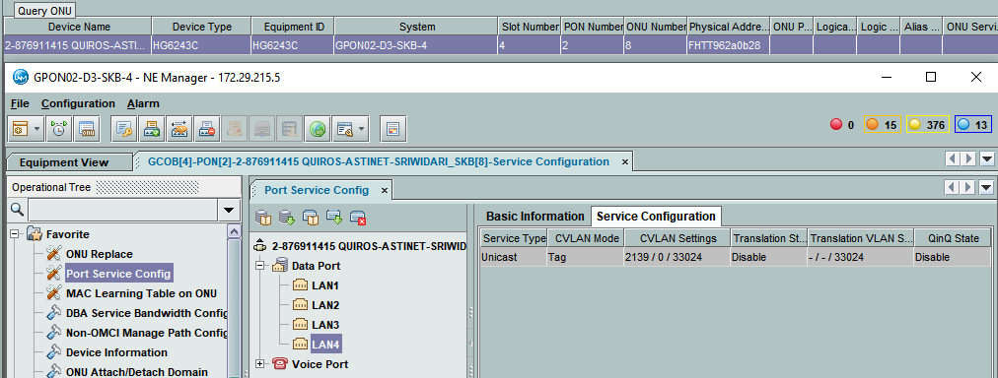
2-913956539 |  | *A:ME-D3-SKB>config>service>vpls$ show service id 1933332139 base

 |  | =========================================================================
 |  | Service Basic Information
 |  | ===============================================================================
 |  | Service Id : 1933332139 Vpn Id : 0
 |  | Service Type : VPLS
 |  | MACSec enabled : no
 |  | Name : 1933332139
 |  | Description : 2-913956539 QUIROS-AYANI_KUNINGAN vlan 2139
 |  | Customer Id : 3700008 Creation Origin : manual
 |  | Last Status Change: 03/31/2021 10:43:13
 |  | Last Mgmt Change : 03/31/2021 10:43:13
 |  | Etree Mode : Disabled
 |  | Admin State : Up Oper State : Up
 |  | MTU : 1632
 |  | SAP Count : 1 SDP Bind Count : 1
 |  | Snd Flush on Fail : Disabled Host Conn Verify : Disabled
 |  | SHCV pol IPv4 : None
 |  | Propagate MacFlush: Disabled Per Svc Hashing : Disabled
 |  | Allow IP Intf Bind: Disabled
 |  | Fwd-IPv4-Mcast-To*: Disabled Fwd-IPv6-Mcast-To*: Disabled
 |  | Mcast IPv6 scope : mac-based
 |  | Def. Gateway IP : None
 |  | Def. Gateway MAC : None
 |  | Temp Flood Time : Disabled Temp Flood : Inactive
 |  | Temp Flood Chg Cnt: 0
 |  | SPI load-balance : Disabled
 |  | TEID load-balance : Disabled
...
AO | METRO BH | METRO ACCESS | GPON
2-872966338 | *A:ME9-D3-LBG>config>service>vpls$ show service id 1959203696 base | *A:ME3-D3-LBG>config>service>vpls$ show service id 1959203696 base | GPON16-D3-LBG-2(config)#display current-configuration ont 0/7/14 11
 |  | Service Access & Destination Points
 |  | -------------------------------------------------------------------------------
 |  | Identifier Type AdmMTU OprMTU Adm Opr
 |  | -------------------------------------------------------------------------------
 |  | sap:9/1/2:2324 q-tag 9212 9212 Up Down
 |  | sdp:100:1934432324 M(172.30.193.100) Mesh 0 9190 Up Down
 |  | ===============================================================================

2-987659127 | *A:ME9-D3-LBG>config>service>vpls$ show service id 1950453052 base | *A:ME-D3-SKB>config>service>vpls$ show service id 1950453052 base | GPON DAN ONT FIBERHOME

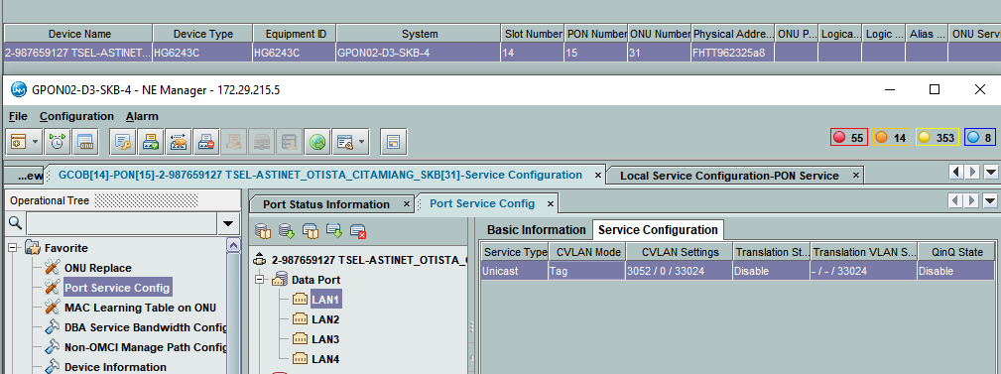
 | =============================================================================== | ===============================================================================
 | Service Basic Information | Service Basic Information
 | =============================================================================== | ===============================================================================
 | Service Id : 1950453052 Vpn Id : 0 | Service Id : 1950453052 Vpn Id : 0
 | Service Type : VPLS | Service Type : VPLS
 | MACSec enabled : no | MACSec enabled : no
 | Name : 1950453052 | Name : 1950453052
 | Description : 2-987659127 TSEL-ASTINET_OTISTA_CITAMIANG_SKB vlan 3052 | Description : 2-987659127 TSEL-ASTINET_OTISTA_CITAMIANG_SKB vlan 3052
 | Customer Id : 3700008 Creation Origin : manual | Customer Id : 3700008 Creation Origin : manual
 | Last Status Change: 04/24/2021 12:41:30 | Last Status Change: 04/24/2021 12:41:48
 | Last Mgmt Change : 04/24/2021 12:41:30 | Last Mgmt Change : 04/24/2021 12:41:48
 | Etree Mode : Disabled | Etree Mode : Disabled
 | Admin State : Up Oper State : Up | Admin State : Up Oper State : Up
 | MTU : 2000 | MTU : 2000
 | SAP Count : 1 SDP Bind Count : 1 | SAP Count : 1 SDP Bind Count : 1
 | Snd Flush on Fail : Disabled Host Conn Verify : Disabled | Snd Flush on Fail : Disabled Host Conn Verify : Disabled
 | Propagate MacFlush: Disabled Per Svc Hashing : Disabled | SHCV pol IPv4 : None
 | Allow IP Intf Bind: Disabled | Propagate MacFlush: Disabled Per Svc Hashing : Disabled
 | Fwd-IPv4-Mcast-To*: Disabled Fwd-IPv6-Mcast-To*: Disabled | Allow IP Intf Bind: Disabled
 | Mcast IPv6 scope : mac-based | Fwd-IPv4-Mcast-To*: Disabled Fwd-IPv6-Mcast-To*: Disabled
 | Def. Gateway IP : None | Mcast IPv6 scope : mac-based
 | Def. Gateway MAC : None | Def. Gateway IP : None
 | Temp Flood Time : Disabled Temp Flood : Inactive | Def. Gateway MAC : None
 | Temp Flood Chg Cnt: 0 | Temp Flood Time : Disabled Temp Flood : Inactive
 | SPI load-balance : Disabled | Temp Flood Chg Cnt: 0
...
AO | METRO BH | METRO ACCESS | GPON
2-872966338 | *A:ME9-D3-LBG>config>service>vpls$ show service id 1959203696 base | *A:ME3-D3-LBG>config>service>vpls$ show service id 1959203696 base | GPON16-D3-LBG-2(config)#display current-configuration ont 0/7/14 11
 | ------------------------------------------------------------------------------- | Service Access & Destination Points
 | Identifier Type AdmMTU OprMTU Adm Opr | -------------------------------------------------------------------------------
 | ------------------------------------------------------------------------------- | Identifier Type AdmMTU OprMTU Adm Opr
 | sap:3/1/35:3052 q-tag 9212 9212 Up Up | -------------------------------------------------------------------------------
 | sdp:3:1950453052 M(172.30.193.3) Mesh 9190 9190 Up Up | sap:5/2/4:3052 q-tag 9212 9212 Up Up
 | =============================================================================== | sdp:1:1950453052 M(172.30.193.1) Mesh 9190 9190 Up Up
 |  | ===============================================================================

2-987699267 | A:ME9-D3-LBG>config>service>vpls$ show service id 1959833057 base | *A:ME-D3-SKB>config>service>vpls$ show service id 1959833057 base | GPON DAN ONT FIBERHOME

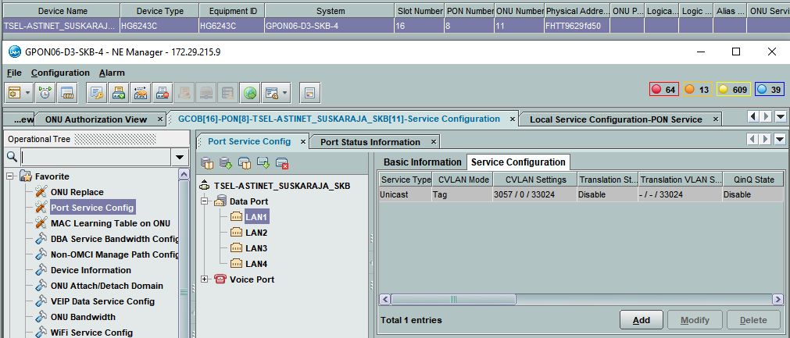
 | =============================================================================== | ===============================================================================
 | Service Basic Information | Service Basic Information
 | =============================================================================== | ===============================================================================
 | Service Id : 1959833057 Vpn Id : 0 | Service Id : 1959833057 Vpn Id : 0
 | Service Type : VPLS | Service Type : VPLS
 | MACSec enabled : no | MACSec enabled : no
 | Name : 1959833057 | Name : 1959833057
 | Description : 2-987699267 TSEL-ASTINET_SUSKARAJA_SKB vlan 3057 | Description : 2-987699267 TSEL-ASTINET_SUSKARAJA_SKB vlan 3057
 | Customer Id : 3700008 Creation Origin : manual | Customer Id : 3700008 Creation Origin : manual
 | Last Status Change: 04/26/2021 09:28:41 | Last Status Change: 04/26/2021 09:28:54
 | Last Mgmt Change : 04/26/2021 09:28:41 | Last Mgmt Change : 04/26/2021 09:28:54
 | Etree Mode : Disabled | Etree Mode : Disabled
 | Admin State : Up Oper State : Up | Admin State : Up Oper State : Up
 | MTU : 2000 | MTU : 2000
 | SAP Count : 1 SDP Bind Count : 1 | SAP Count : 1 SDP Bind Count : 1
 | Snd Flush on Fail : Disabled Host Conn Verify : Disabled | Snd Flush on Fail : Disabled Host Conn Verify : Disabled
 | Propagate MacFlush: Disabled Per Svc Hashing : Disabled | SHCV pol IPv4 : None
 | Allow IP Intf Bind: Disabled | Propagate MacFlush: Disabled Per Svc Hashing : Disabled
 | Fwd-IPv4-Mcast-To*: Disabled Fwd-IPv6-Mcast-To*: Disabled | Allow IP Intf Bind: Disabled
 | Mcast IPv6 scope : mac-based | Fwd-IPv4-Mcast-To*: Disabled Fwd-IPv6-Mcast-To*: Disabled
 | Def. Gateway IP : None | Mcast IPv6 scope : mac-based
 | Def. Gateway MAC : None | Def. Gateway IP : None
 | Temp Flood Time : Disabled Temp Flood : Inactive | Def. Gateway MAC : None
 | Temp Flood Chg Cnt: 0 | Temp Flood Time : Disabled Temp Flood : Inactive
 | SPI load-balance : Disabled | Temp Flood Chg Cnt: 0
 | TEID load-balance : Disabled | SPI load-balance : Disabled
 | Src Tep IP : N/A | TEID load-balance : Disabled
 | Vxlan ECMP : Disabled | Src Tep IP : N/A
 | VSD Domain : <none> | Vxlan ECMP : Disabled
 |  | VSD Domain : <none>
 | -------------------------------------------------------------------------------
 | Service Access & Destination Points | -------------------------------------------------------------------------------
 | ------------------------------------------------------------------------------- | Service Access & Destination Points
 | Identifier Type AdmMTU OprMTU Adm Opr | -------------------------------------------------------------------------------
 | ------------------------------------------------------------------------------- | Identifier Type AdmMTU OprMTU Adm Opr
 | sap:3/1/35:3057 q-tag 9212 9212 Up Up | -------------------------------------------------------------------------------
 | sdp:3:1959833057 M(172.30.193.3) Mesh 9190 9190 Up Up | sap:6/1/7:3057 q-tag 9212 9212 Up Up
 | =============================================================================== | ===============================================================================
 |  | #ERROR!

2-987681697 | *A:ME9-D3-LBG>config>service>vpls$ show service id 1958873056 base | *A:ME-D3-SKB>config>service>vpls$ show service id 1958873056 base | GPON DAN ONT FIBERHOME

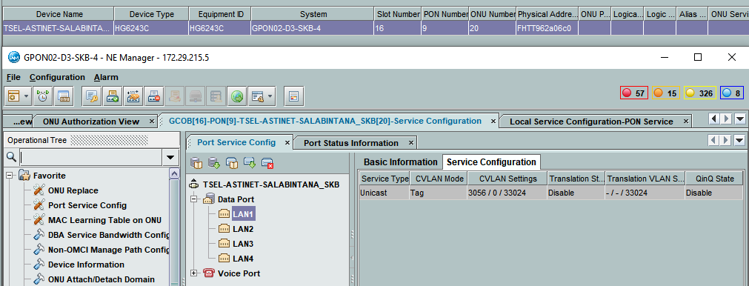
 | =============================================================================== | ===============================================================================
 | Service Basic Information | Service Basic Information
 | =============================================================================== | ===============================================================================
 | Service Id : 1958873056 Vpn Id : 0 | Service Id : 1958873056 Vpn Id : 0
 | Service Type : VPLS | Service Type : VPLS
 | MACSec enabled : no | MACSec enabled : no
 | Name : 1958873056 | Name : 1958873056
 | Description : 2-987681697 TSEL-ASTINET-SALABINTANA_SKB vlan 3056 | Description : 2-987681697 TSEL-ASTINET-SALABINTANA_SKB vlan 3056
 | Customer Id : 3700008 Creation Origin : manual | Customer Id : 3700008 Creation Origin : manual
 | Last Status Change: 04/26/2021 09:46:50 | Last Status Change: 04/26/2021 09:47:35
 | Last Mgmt Change : 04/26/2021 09:46:50 | Last Mgmt Change : 04/26/2021 09:47:35
 | Etree Mode : Disabled | Etree Mode : Disabled
 | Admin State : Up Oper State : Up | Admin State : Up Oper State : Up
 | MTU : 2000 | MTU : 2000
 | SAP Count : 1 SDP Bind Count : 1 | SAP Count : 1 SDP Bind Count : 1
 | Snd Flush on Fail : Disabled Host Conn Verify : Disabled | Snd Flush on Fail : Disabled Host Conn Verify : Disabled
 | Propagate MacFlush: Disabled Per Svc Hashing : Disabled | SHCV pol IPv4 : None
 | Allow IP Intf Bind: Disabled | Propagate MacFlush: Disabled Per Svc Hashing : Disabled
 | Fwd-IPv4-Mcast-To*: Disabled Fwd-IPv6-Mcast-To*: Disabled | Allow IP Intf Bind: Disabled
 | Mcast IPv6 scope : mac-based | Fwd-IPv4-Mcast-To*: Disabled Fwd-IPv6-Mcast-To*: Disabled
 | Def. Gateway IP : None | Mcast IPv6 scope : mac-based
 | Def. Gateway MAC : None | Def. Gateway IP : None
 | Temp Flood Time : Disabled Temp Flood : Inactive | Def. Gateway MAC : None
 | Temp Flood Chg Cnt: 0 | Temp Flood Time : Disabled Temp Flood : Inactive
 | SPI load-balance : Disabled | Temp Flood Chg Cnt: 0
 | TEID load-balance : Disabled | SPI load-balance : Disabled
 | Src Tep IP : N/A | TEID load-balance : Disabled
 | Vxlan ECMP : Disabled | Src Tep IP : N/A
 | VSD Domain : <none> | Vxlan ECMP : Disabled
 |  | VSD Domain : <none>
...
AO | METRO BH | METRO ACCESS | GPON
2-872966338 | *A:ME9-D3-LBG>config>service>vpls$ show service id 1959203696 base | *A:ME3-D3-LBG>config>service>vpls$ show service id 1959203696 base | GPON16-D3-LBG-2(config)#display current-configuration ont 0/7/14 11
 | Identifier Type AdmMTU OprMTU Adm Opr | -------------------------------------------------------------------------------
 | ------------------------------------------------------------------------------- | Identifier Type AdmMTU OprMTU Adm Opr
 | sap:3/1/35:3056 q-tag 9212 9212 Up Up | -------------------------------------------------------------------------------
 | sdp:3:1958873056 M(172.30.193.3) Mesh 9190 9190 Up Up | sap:5/2/4:3056 q-tag 9212 9212 Up Up
 | =============================================================================== | sdp:1:1958873056 M(172.30.193.1) Mesh 9190 9190 Up Up
 |  | ===============================================================================

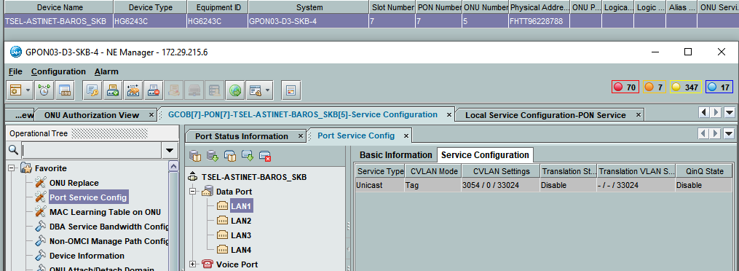
2-987646312 | *A:ME9-D3-LBG>config>service>vpls$ show service id 1958733054 base | *A:ME-D3-SKB>config>service>vpls$ show service id 1958733054 base | GPON DAN ONT FIBERHOME
 | ===============================================================================
 | =============================================================================== | ===============================================================================
 | Service Basic Information | Service Basic Information
 | =============================================================================== | ===============================================================================
 | Service Id : 1958733054 Vpn Id : 0 | Service Id : 1958733054 Vpn Id : 0
 | Service Type : VPLS | Service Type : VPLS
 | MACSec enabled : no | MACSec enabled : no
 | Name : 1958733054 | Name : 1958733054
 | Description : 2-987646312 TSEL-ASTINET-BAROS_SKB vlan 3054 | Description : 2-987646312 TSEL-ASTINET-BAROS_SKB vlan 3054
 | Customer Id : 3700008 Creation Origin : manual | Customer Id : 3700008 Creation Origin : manual
 | Last Status Change: 04/26/2021 11:34:42 | Last Status Change: 04/26/2021 11:35:01
 | Last Mgmt Change : 04/26/2021 11:34:42 | Last Mgmt Change : 04/26/2021 11:35:01
 | Etree Mode : Disabled | Etree Mode : Disabled
 | Admin State : Up Oper State : Up | Admin State : Up Oper State : Up
 | MTU : 2000 | MTU : 2000
 | SAP Count : 1 SDP Bind Count : 1 | SAP Count : 1 SDP Bind Count : 1
 | Snd Flush on Fail : Disabled Host Conn Verify : Disabled | Snd Flush on Fail : Disabled Host Conn Verify : Disabled
 | Propagate MacFlush: Disabled Per Svc Hashing : Disabled | SHCV pol IPv4 : None
 | Allow IP Intf Bind: Disabled | Propagate MacFlush: Disabled Per Svc Hashing : Disabled
 | Fwd-IPv4-Mcast-To*: Disabled Fwd-IPv6-Mcast-To*: Disabled | Allow IP Intf Bind: Disabled
 | Mcast IPv6 scope : mac-based | Fwd-IPv4-Mcast-To*: Disabled Fwd-IPv6-Mcast-To*: Disabled
 | Def. Gateway IP : None | Mcast IPv6 scope : mac-based
 | Def. Gateway MAC : None | Def. Gateway IP : None
 | Temp Flood Time : Disabled Temp Flood : Inactive | Def. Gateway MAC : None
 | Temp Flood Chg Cnt: 0 | Temp Flood Time : Disabled Temp Flood : Inactive
 | SPI load-balance : Disabled | Temp Flood Chg Cnt: 0
 | TEID load-balance : Disabled | SPI load-balance : Disabled
 | Src Tep IP : N/A | TEID load-balance : Disabled
 | Vxlan ECMP : Disabled | Src Tep IP : N/A
 | VSD Domain : <none> | Vxlan ECMP : Disabled
...
AO | METRO BH | METRO ACCESS | GPON
2-872966338 | *A:ME9-D3-LBG>config>service>vpls$ show service id 1959203696 base | *A:ME3-D3-LBG>config>service>vpls$ show service id 1959203696 base | GPON16-D3-LBG-2(config)#display current-configuration ont 0/7/14 11
 | ------------------------------------------------------------------------------- | Identifier Type AdmMTU OprMTU Adm Opr
 | sap:3/1/35:3054 q-tag 9212 9212 Up Up | -------------------------------------------------------------------------------
 | sdp:3:1958733054 M(172.30.193.3) Mesh 9190 9190 Up Up | sap:5/2/1:3054 q-tag 9212 9212 Up Up
 | =============================================================================== | sdp:1:1958733054 M(172.30.193.1) Mesh 9190 9190 Up Up
 |  | ===============================================================================

2-987691482 | *A:ME9-D3-LBG>config>service>vpls$ show service id 1950813058 base | *A:ME-D3-SKB>config>service>vpls$ show service id 1950813058 base | GPON DAN ONT FIBERHOME

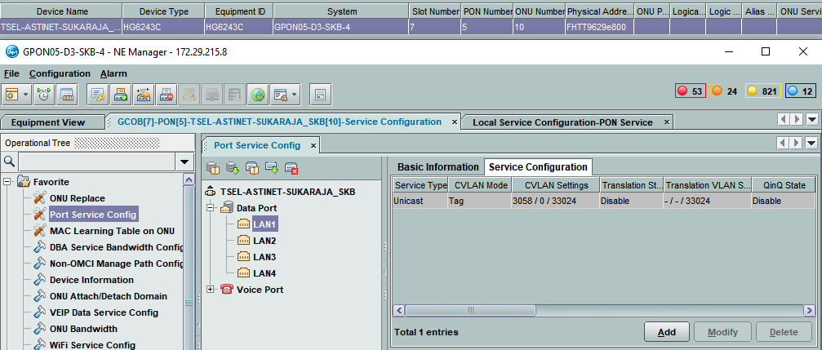
 | =============================================================================== | ===============================================================================
 | Service Basic Information | Service Basic Information
 | =============================================================================== | ===============================================================================
 | Service Id : 1950813058 Vpn Id : 0 | Service Id : 1950813058 Vpn Id : 0
 | Service Type : VPLS | Service Type : VPLS
 | MACSec enabled : no | MACSec enabled : no
 | Name : 1950813058 | Name : 1950813058
 | Description : 2-987691482 TSEL-ASTINET-SUKARAJA_SKB vlan 3058 | Description : 2-987691482 TSEL-ASTINET-SUKARAJA_SKB vlan 3058
 | Customer Id : 3700008 Creation Origin : manual | Customer Id : 3700008 Creation Origin : manual
 | Last Status Change: 04/26/2021 11:40:25 | Last Status Change: 04/26/2021 11:40:34
 | Last Mgmt Change : 04/26/2021 11:40:25 | Last Mgmt Change : 04/26/2021 11:40:34
 | Etree Mode : Disabled | Etree Mode : Disabled
 | Admin State : Up Oper State : Up | Admin State : Up Oper State : Up
 | MTU : 2000 | MTU : 2000
 | SAP Count : 1 SDP Bind Count : 1 | SAP Count : 1 SDP Bind Count : 1
 | Snd Flush on Fail : Disabled Host Conn Verify : Disabled | Snd Flush on Fail : Disabled Host Conn Verify : Disabled
 | Propagate MacFlush: Disabled Per Svc Hashing : Disabled | SHCV pol IPv4 : None
 | Allow IP Intf Bind: Disabled | Propagate MacFlush: Disabled Per Svc Hashing : Disabled
 | Fwd-IPv4-Mcast-To*: Disabled Fwd-IPv6-Mcast-To*: Disabled | Allow IP Intf Bind: Disabled
 | Mcast IPv6 scope : mac-based | Fwd-IPv4-Mcast-To*: Disabled Fwd-IPv6-Mcast-To*: Disabled
 | Def. Gateway IP : None | Mcast IPv6 scope : mac-based
 | Def. Gateway MAC : None | Def. Gateway IP : None
 | Temp Flood Time : Disabled Temp Flood : Inactive | Def. Gateway MAC : None
 | Temp Flood Chg Cnt: 0 | Temp Flood Time : Disabled Temp Flood : Inactive
 | SPI load-balance : Disabled | Temp Flood Chg Cnt: 0
 | TEID load-balance : Disabled | SPI load-balance : Disabled
 | Src Tep IP : N/A | TEID load-balance : Disabled
 | Vxlan ECMP : Disabled | Src Tep IP : N/A
 | VSD Domain : <none> | Vxlan ECMP : Disabled
 |  | VSD Domain : <none>
 | -------------------------------------------------------------------------------
 | Service Access & Destination Points | -------------------------------------------------------------------------------
 | ------------------------------------------------------------------------------- | Service Access & Destination Points
 | Identifier Type AdmMTU OprMTU Adm Opr | -------------------------------------------------------------------------------
 | ------------------------------------------------------------------------------- | Identifier Type AdmMTU OprMTU Adm Opr
 | sap:3/1/35:3058 q-tag 9212 9212 Up Up | -------------------------------------------------------------------------------
 | sdp:3:1950813058 M(172.30.193.3) Mesh 9190 9190 Up Up | sap:6/1/6:3058 q-tag 9212 9212 Up Up
 | =============================================================================== | sdp:1:1950813058 M(172.30.193.1) Mesh 9190 9190 Up Up
 |  | ===============================================================================

2-987636440 | *A:ME9-D3-LBG>config>service>vpls$ show service id 1958913053 base | *A:ME-D3-SKB>config>service>vpls$ show service id 1958913053 base | GPON DAN ONT FIBERHOME
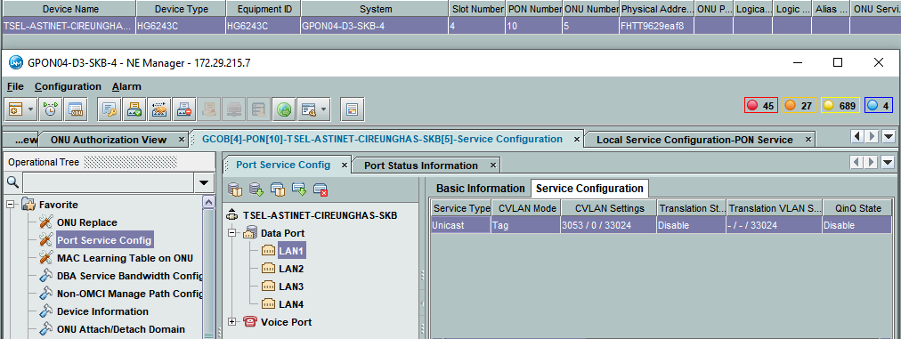
 | =============================================================================== | ===============================================================================
 | Service Basic Information | Service Basic Information
 | =============================================================================== | ===============================================================================
 | Service Id : 1958913053 Vpn Id : 0 | Service Id : 1958913053 Vpn Id : 0
 | Service Type : VPLS | Service Type : VPLS
 | MACSec enabled : no | MACSec enabled : no
 | Name : 1958913053 | Name : 1958913053
 | Description : 2-987636440 TSEL-ASTINET-CIREUNGHAS-SKB vlan 3053 | Description : 2-987636440 TSEL-ASTINET-CIREUNGHAS-SKB vlan 3053
 | Customer Id : 3700008 Creation Origin : manual | Customer Id : 3700008 Creation Origin : manual
 | Last Status Change: 04/26/2021 12:52:46 | Last Status Change: 04/26/2021 12:53:02
 | Last Mgmt Change : 04/26/2021 12:52:46 | Last Mgmt Change : 04/26/2021 12:53:02
 | Etree Mode : Disabled | Etree Mode : Disabled
 | Admin State : Up Oper State : Up | Admin State : Up Oper State : Up
 | MTU : 2000 | MTU : 2000
 | SAP Count : 1 SDP Bind Count : 1 | SAP Count : 1 SDP Bind Count : 1
 | Snd Flush on Fail : Disabled Host Conn Verify : Disabled | Snd Flush on Fail : Disabled Host Conn Verify : Disabled
 | Propagate MacFlush: Disabled Per Svc Hashing : Disabled | SHCV pol IPv4 : None
 | Allow IP Intf Bind: Disabled | Propagate MacFlush: Disabled Per Svc Hashing : Disabled
 | Fwd-IPv4-Mcast-To*: Disabled Fwd-IPv6-Mcast-To*: Disabled | Allow IP Intf Bind: Disabled
 | Mcast IPv6 scope : mac-based | Fwd-IPv4-Mcast-To*: Disabled Fwd-IPv6-Mcast-To*: Disabled
 | Def. Gateway IP : None | Mcast IPv6 scope : mac-based
 | Def. Gateway MAC : None | Def. Gateway IP : None
 | Temp Flood Time : Disabled Temp Flood : Inactive | Def. Gateway MAC : None
 | Temp Flood Chg Cnt: 0 | Temp Flood Time : Disabled Temp Flood : Inactive
 | SPI load-balance : Disabled | Temp Flood Chg Cnt: 0
 | TEID load-balance : Disabled | SPI load-balance : Disabled
 | Src Tep IP : N/A | TEID load-balance : Disabled
 | Vxlan ECMP : Disabled | Src Tep IP : N/A
 | VSD Domain : <none> | Vxlan ECMP : Disabled
...
AO | METRO BH | METRO ACCESS | GPON
2-872966338 | *A:ME9-D3-LBG>config>service>vpls$ show service id 1959203696 base | *A:ME3-D3-LBG>config>service>vpls$ show service id 1959203696 base | GPON16-D3-LBG-2(config)#display current-configuration ont 0/7/14 11
 | Service Access & Destination Points | Service Access & Destination Points
 | ------------------------------------------------------------------------------- | -------------------------------------------------------------------------------
 | Identifier Type AdmMTU OprMTU Adm Opr | Identifier Type AdmMTU OprMTU Adm Opr
 | ------------------------------------------------------------------------------- | -------------------------------------------------------------------------------
 | sap:lag-10:3508 q-tag 9212 9212 Up Up | sap:lag-10:3508 q-tag 9212 9212 Up Up
 | sap:lag-25:3508 q-tag 9212 9212 Up Up | sap:lag-25:3508 q-tag 9212 9212 Up Up
 | =============================================================================== | ===============================================================================

2-987672912 | *A:ME9-D3-LBG>config>service>vpls$ show service id 1958853059 base | *A:ME-D3-SKB>config>service>vpls$ show service id 1958853059 base | GPON DAN ONT FIBERHOME

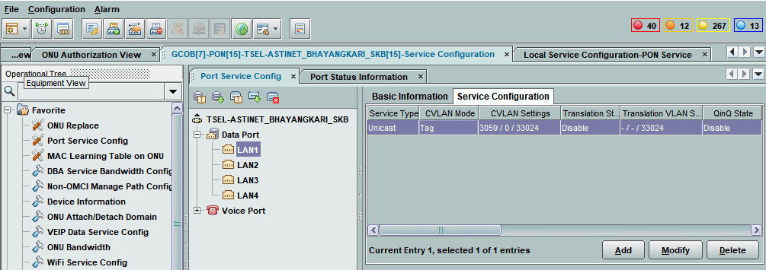
 | =============================================================================== | ===============================================================================
 | Service Basic Information | Service Basic Information
 | =============================================================================== | ===============================================================================
 | Service Id : 1958853059 Vpn Id : 0 | Service Id : 1958853059 Vpn Id : 0
 | Service Type : VPLS | Service Type : VPLS
 | MACSec enabled : no | MACSec enabled : no
 | Name : 1958853059 | Name : 1958853059
 | Description : 2-987672912 TSEL-ASTINET_BHAYANGKARI_SKB vlan 3059 | Description : 2-987672912 TSEL-ASTINET_BHAYANGKARI_SKB vlan 3059
 | Customer Id : 3700008 Creation Origin : manual | Customer Id : 3700008 Creation Origin : manual
 | Last Status Change: 04/26/2021 17:47:08 | Last Status Change: 04/26/2021 17:47:39
 | Last Mgmt Change : 04/26/2021 17:47:08 | Last Mgmt Change : 04/26/2021 17:47:39
 | Etree Mode : Disabled | Etree Mode : Disabled
 | Admin State : Up Oper State : Up | Admin State : Up Oper State : Up
 | MTU : 2000 | MTU : 2000
 | SAP Count : 1 SDP Bind Count : 1 | SAP Count : 1 SDP Bind Count : 1
 | Snd Flush on Fail : Disabled Host Conn Verify : Disabled | Snd Flush on Fail : Disabled Host Conn Verify : Disabled
 | Propagate MacFlush: Disabled Per Svc Hashing : Disabled | SHCV pol IPv4 : None
 | Allow IP Intf Bind: Disabled | Propagate MacFlush: Disabled Per Svc Hashing : Disabled
 | Fwd-IPv4-Mcast-To*: Disabled Fwd-IPv6-Mcast-To*: Disabled | Allow IP Intf Bind: Disabled
 | Mcast IPv6 scope : mac-based | Fwd-IPv4-Mcast-To*: Disabled Fwd-IPv6-Mcast-To*: Disabled
 | Def. Gateway IP : None | Mcast IPv6 scope : mac-based
 | Def. Gateway MAC : None | Def. Gateway IP : None
 | Temp Flood Time : Disabled Temp Flood : Inactive | Def. Gateway MAC : None
 | Temp Flood Chg Cnt: 0 | Temp Flood Time : Disabled Temp Flood : Inactive
 | SPI load-balance : Disabled | Temp Flood Chg Cnt: 0
 | TEID load-balance : Disabled | SPI load-balance : Disabled
 | Src Tep IP : N/A | TEID load-balance : Disabled
 | Vxlan ECMP : Disabled | Src Tep IP : N/A
...
AO | METRO BH | METRO ACCESS | GPON
2-872966338 | *A:ME9-D3-LBG>config>service>vpls$ show service id 1959203696 base | *A:ME3-D3-LBG>config>service>vpls$ show service id 1959203696 base | GPON16-D3-LBG-2(config)#display current-configuration ont 0/7/14 11
 | -------------------------------------------------------------------------------
 | Service Access & Destination Points
 | -------------------------------------------------------------------------------
 | Identifier Type AdmMTU OprMTU Adm Opr
 | -------------------------------------------------------------------------------
 | sap:3/1/35:3067 q-tag 9212 9212 Up Up
 | sdp:53:1950673067 M(172.30.193.53) Mesh 9190 9190 Up Up
 | ===============================================================================

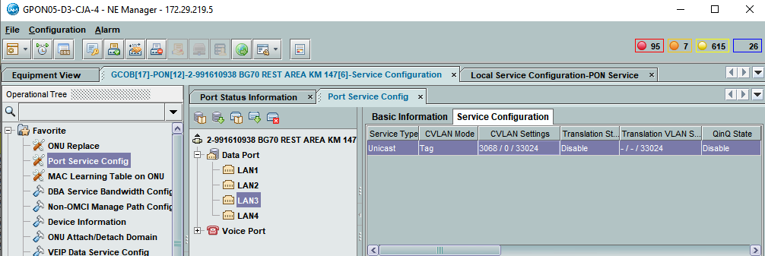
2-991610938 | *A:ME9-D3-LBG>config>service>vpls$ show service id 1950703068 base | *A:ME-D3-CJA>config>service>vpls$ show service id 1950703068 base

 | =============================================================================== | ===============================================================================
 | Service Basic Information | Service Basic Information
 | =============================================================================== | ===============================================================================
 | Service Id : 1950703068 Vpn Id : 0 | Service Id : 1950703068 Vpn Id : 0
 | Service Type : VPLS | Service Type : VPLS
 | MACSec enabled : no | MACSec enabled : no
 | Name : 1950703068 | Name : 1950703068
 | Description : 2-991610938 TSEL-ASTINET-BG70_REST_AREA_KM_147 vlan 3068 | Description : 2-991610938 TSEL-ASTINET-BG70_REST_AREA_KM_147 vlan 3068
 | Customer Id : 3700008 Creation Origin : manual | Customer Id : 3700008 Creation Origin : manual
 | Last Status Change: 04/28/2021 12:52:04 | Last Status Change: 04/28/2021 12:52:15
 | Last Mgmt Change : 04/28/2021 12:52:04 | Last Mgmt Change : 04/28/2021 12:52:15
 | Etree Mode : Disabled | Etree Mode : Disabled
 | Admin State : Up Oper State : Up | Admin State : Up Oper State : Up
 | MTU : 2000 | MTU : 2000
 | SAP Count : 1 SDP Bind Count : 1 | SAP Count : 1 SDP Bind Count : 1
 | Snd Flush on Fail : Disabled Host Conn Verify : Disabled | Snd Flush on Fail : Disabled Host Conn Verify : Disabled
 | Propagate MacFlush: Disabled Per Svc Hashing : Disabled | SHCV pol IPv4 : None
 | Allow IP Intf Bind: Disabled | Propagate MacFlush: Disabled Per Svc Hashing : Disabled
 | Fwd-IPv4-Mcast-To*: Disabled Fwd-IPv6-Mcast-To*: Disabled | Allow IP Intf Bind: Disabled
 | Mcast IPv6 scope : mac-based | Fwd-IPv4-Mcast-To*: Disabled Fwd-IPv6-Mcast-To*: Disabled
 | Def. Gateway IP : None | Mcast IPv6 scope : mac-based
 | Def. Gateway MAC : None | Def. Gateway IP : None
 | Temp Flood Time : Disabled Temp Flood : Inactive | Def. Gateway MAC : None
 | Temp Flood Chg Cnt: 0 | Temp Flood Time : Disabled Temp Flood : Inactive
 | SPI load-balance : Disabled | Temp Flood Chg Cnt: 0
...
AO | METRO BH | METRO ACCESS | GPON
2-872966338 | *A:ME9-D3-LBG>config>service>vpls$ show service id 1959203696 base | *A:ME3-D3-LBG>config>service>vpls$ show service id 1959203696 base | GPON16-D3-LBG-2(config)#display current-configuration ont 0/7/14 11
 |  | VSD Domain : <none>
 | -------------------------------------------------------------------------------
 | Service Access & Destination Points | -------------------------------------------------------------------------------
 | ------------------------------------------------------------------------------- | Service Access & Destination Points
 | Identifier Type AdmMTU OprMTU Adm Opr | -------------------------------------------------------------------------------
 | ------------------------------------------------------------------------------- | Identifier Type AdmMTU OprMTU Adm Opr
 | sap:3/1/35:3068 q-tag 9212 9212 Up Up | -------------------------------------------------------------------------------
 | sdp:139:1950703068 M(172.30.193.139) Mesh 9190 9190 Up Up | sap:6/1/2:3068 q-tag 9212 9212 Up Up
 | =============================================================================== | sdp:1:1950703068 M(172.30.193.1) Mesh 9190 9190 Up Up
 |  | ===============================================================================
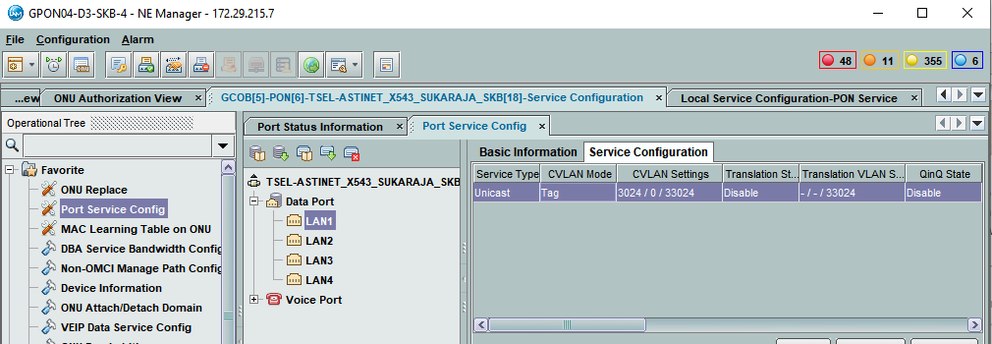
2-994168315 |  | *A:ME-D3-SKB# show service id 1958503024 base

 |  | ===============================================================================
 |  | Service Basic Information
 |  | ===============================================================================
 |  | Service Id : 1958503024 Vpn Id : 0
 |  | Service Type : VPLS
 |  | MACSec enabled : no
 |  | Name : 1958503024
 |  | Description : 2-994168315 TSEL-ASTINET_X543_SUKARAJA_SKB vlan 3024
 |  | Customer Id : 3700008 Creation Origin : manual
 |  | Last Status Change: 04/28/2021 16:31:13
 |  | Last Mgmt Change : 04/28/2021 16:31:13
 |  | Etree Mode : Disabled
 |  | Admin State : Up Oper State : Up
 |  | MTU : 2000
 |  | SAP Count : 1 SDP Bind Count : 1
 |  | Snd Flush on Fail : Disabled Host Conn Verify : Disabled
 |  | SHCV pol IPv4 : None
 |  | Propagate MacFlush: Disabled Per Svc Hashing : Disabled
 |  | Allow IP Intf Bind: Disabled
 |  | Fwd-IPv4-Mcast-To*: Disabled Fwd-IPv6-Mcast-To*: Disabled
 |  | Mcast IPv6 scope : mac-based
 |  | Def. Gateway IP : None
 |  | Def. Gateway MAC : None
 |  | Temp Flood Time : Disabled Temp Flood : Inactive
 |  | Temp Flood Chg Cnt: 0
...
AO | METRO BH | METRO ACCESS | GPON
2-872966338 | *A:ME9-D3-LBG>config>service>vpls$ show service id 1959203696 base | *A:ME3-D3-LBG>config>service>vpls$ show service id 1959203696 base | GPON16-D3-LBG-2(config)#display current-configuration ont 0/7/14 11
 | ------------------------------------------------------------------------------- | description "to ME9-D3-LBG"
 | sap:lag-10:2970 q-tag 9212 9212 Up Up | no shutdown
 | sdp:13:1934412970 M(172.30.193.13) Mesh 0 9190 Up Up | exit
 | sdp:15:1934412970 M(172.30.193.15) Mesh 0 9190 Up Up | mac-move
 | sdp:22:1934412970 M(172.30.193.22) Mesh 0 9190 Up Up | no shutdown
 | sdp:98:1934412970 M(172.30.193.98) Mesh 0 9190 Up Up | exit
 | sdp:101:1934412970 M(172.30.193.101) Mesh 0 9190 Up Up | no shutdown
 | sdp:137:1934412970 M(172.30.193.137) Mesh 0 9190 Up Up | ----------------------------------------------
 | ===============================================================================

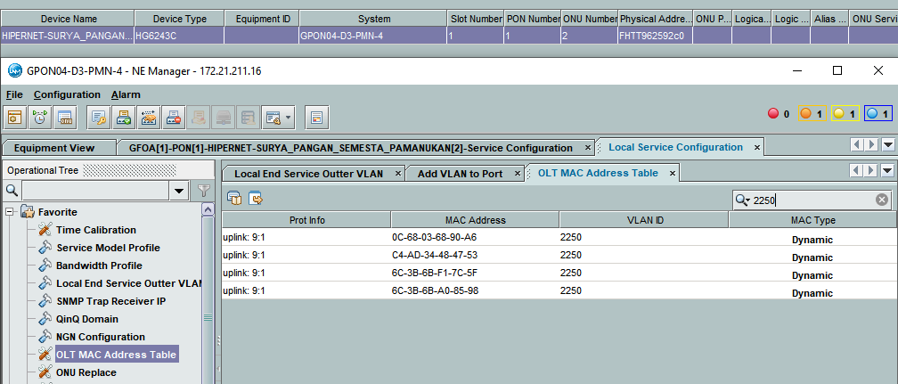
2-962783763 |  | *A:ME-B-JWB-PMN>config>service>vpls$ show service id 1934432888 base

 |  | ===============================================================================
 |  | Service Basic Information
 |  | ===============================================================================
 |  | Service Id : 1934432888 Vpn Id : 0
 |  | Service Type : VPLS
 |  | Name : (Not Specified)
 |  | Description : 2-962783763 HIPERNET-SURYA_PANGAN_SEMESTA_PAMANUKAN vlan
 |  | 2250
 |  | Customer Id : 3700258 Creation Origin : manual
 |  | Last Status Change: 05/04/2021 09:22:23
 |  | Last Mgmt Change : 05/04/2021 09:22:23
 |  | Admin State : Up Oper State : Up
 |  | MTU : 2000 Def. Mesh VC Id : 1934432888
 |  | SAP Count : 1 SDP Bind Count : 1
 |  | Snd Flush on Fail : Disabled Host Conn Verify : Disabled
 |  | Propagate MacFlush: Disabled Per Svc Hashing : Disabled
 |  | Allow IP Intf Bind: Disabled
 |  | Def. Gateway IP : None
 |  | Def. Gateway MAC : None
 |  | Temp Flood Time : Disabled Temp Flood : Inactive
 |  | Temp Flood Chg Cnt: 0

 |  | -------------------------------------------------------------------------------
 |  | Service Access & Destination Points
 |  | -------------------------------------------------------------------------------
 |  | Identifier Type AdmMTU OprMTU Adm Opr
 |  | -------------------------------------------------------------------------------
 |  | sap:1/1/1:2250 q-tag 9212 9212 Up Up
 |  | sdp:167:1934432888 M(172.30.193.167) Mesh 0 9190 Up Up
 |  | ===============================================================================
...
AO | METRO BH | METRO ACCESS | GPON
2-872966338 | *A:ME9-D3-LBG>config>service>vpls$ show service id 1959203696 base | *A:ME3-D3-LBG>config>service>vpls$ show service id 1959203696 base | GPON16-D3-LBG-2(config)#display current-configuration ont 0/7/14 11
 | no shutdown

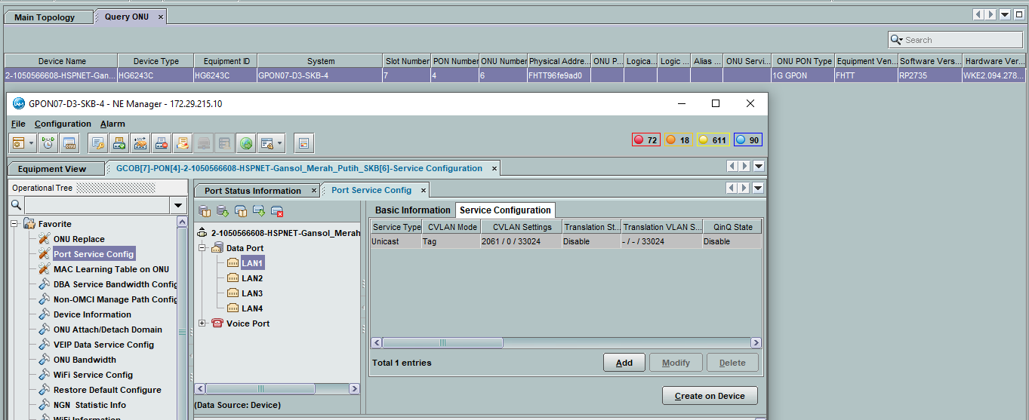
2-1050566608 | *A:ME3-D3-LBG# show service id 1934452061 base | *A:ME-D3-SKB# show service id 1934452061 base

 | =============================================================================== | ===============================================================================
 | Service Basic Information | Service Basic Information
 | =============================================================================== | ===============================================================================
 | Service Id : 1934452061 Vpn Id : 0 | Service Id : 1934452061 Vpn Id : 0
 | Service Type : VPLS | Service Type : VPLS
 | MACSec enabled : no | MACSec enabled : no
 | Name : 1934452061 | Name : 1934452061
 | Description : 2-1050566608 HSPNET-Gansol_Merah_Putih_SKB vlan 2061 | Description : 2-1050566608 HSPNET-Gansol_Merah_Putih_SKB vlan 2061
 | Customer Id : 3700008 Creation Origin : manual | Customer Id : 3700008 Creation Origin : manual
 | Last Status Change: 06/15/2021 14:37:16 | Last Status Change: 06/15/2021 14:37:36
 | Last Mgmt Change : 06/15/2021 14:37:16 | Last Mgmt Change : 06/15/2021 14:37:36
 | Etree Mode : Disabled | Etree Mode : Disabled
 | Admin State : Up Oper State : Up | Admin State : Up Oper State : Up
 | MTU : 2000 | MTU : 2000
 | SAP Count : 1 SDP Bind Count : 1 | SAP Count : 1 SDP Bind Count : 1
 | Snd Flush on Fail : Disabled Host Conn Verify : Disabled | Snd Flush on Fail : Disabled Host Conn Verify : Disabled
 | SHCV pol IPv4 : None | SHCV pol IPv4 : None
 | Propagate MacFlush: Disabled Per Svc Hashing : Disabled | Propagate MacFlush: Disabled Per Svc Hashing : Disabled
 | Allow IP Intf Bind: Disabled | Allow IP Intf Bind: Disabled
 | Fwd-IPv4-Mcast-To*: Disabled Fwd-IPv6-Mcast-To*: Disabled | Fwd-IPv4-Mcast-To*: Disabled Fwd-IPv6-Mcast-To*: Disabled
 | Mcast IPv6 scope : mac-based | Mcast IPv6 scope : mac-based
 | Def. Gateway IP : None | Def. Gateway IP : None
 | Def. Gateway MAC : None | Def. Gateway MAC : None
 | Temp Flood Time : Disabled Temp Flood : Inactive | Temp Flood Time : Disabled Temp Flood : Inactive
 | Temp Flood Chg Cnt: 0 | Temp Flood Chg Cnt: 0
 | SPI load-balance : Disabled | SPI load-balance : Disabled
 | TEID load-balance : Disabled | TEID load-balance : Disabled
 | Src Tep IP : N/A | Src Tep IP : N/A
 | Vxlan ECMP : Disabled | Vxlan ECMP : Disabled
 | VSD Domain : <none> | VSD Domain : <none>

 | ------------------------------------------------------------------------------- | -------------------------------------------------------------------------------
 | Service Access & Destination Points | Service Access & Destination Points
 | ------------------------------------------------------------------------------- | -------------------------------------------------------------------------------
 | Identifier Type AdmMTU OprMTU Adm Opr | Identifier Type AdmMTU OprMTU Adm Opr
 | ------------------------------------------------------------------------------- | -------------------------------------------------------------------------------
 | sap:7/2/1:2061 q-tag 9212 9212 Up Up | sap:6/1/8:2061 q-tag 9212 9212 Up Up
 | sdp:3:1934452061 M(172.30.193.3) Mesh 0 9190 Up Up | sdp:100:1934452061 M(172.30.193.100) Mesh 0 9190 Up Up
 | =============================================================================== | ===============================================================================

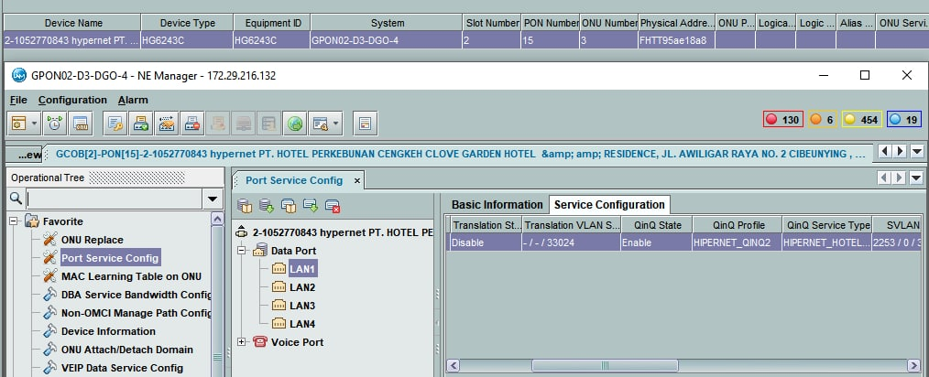
2-1052770843 |  | *A:ME-D3-DGO# show service id 1934432888 base

 |  | ===============================================================================
 |  | Service Basic Information
 |  | ===============================================================================
 |  | Service Id : 1934432888 Vpn Id : 0
 |  | Service Type : VPLS
 |  | MACSec enabled : no
 |  | Name : 1934432888
 |  | Description : 2-1052770843 HIPERNET-HOTEL_PERKEBUNAN_CENGKEH_BDG vlan
 |  | 2253
 |  | Customer Id : 3700258 Creation Origin : manual
 |  | Last Status Change: 05/31/2021 10:09:48
 |  | Last Mgmt Change : 06/16/2021 13:55:55
 |  | Etree Mode : Disabled
 |  | Admin State : Up Oper State : Up
 |  | MTU : 2000
 |  | SAP Count : 1 SDP Bind Count : 1
 |  | Snd Flush on Fail : Disabled Host Conn Verify : Disabled
 |  | SHCV pol IPv4 : None
 |  | Propagate MacFlush: Disabled Per Svc Hashing : Disabled
 |  | Allow IP Intf Bind: Disabled
 |  | Fwd-IPv4-Mcast-To*: Disabled Fwd-IPv6-Mcast-To*: Disabled
 |  | Mcast IPv6 scope : mac-based
 |  | Def. Gateway IP : None
 |  | Def. Gateway MAC : None
 |  | Temp Flood Time : Disabled Temp Flood : Inactive
 |  | Temp Flood Chg Cnt: 0
 |  | SPI load-balance : Disabled
 |  | TEID load-balance : Disabled
 |  | Src Tep IP : N/A
...
AO | METRO BH | METRO ACCESS | GPON
2-872966338 | *A:ME9-D3-LBG>config>service>vpls$ show service id 1959203696 base | *A:ME3-D3-LBG>config>service>vpls$ show service id 1959203696 base | GPON16-D3-LBG-2(config)#display current-configuration ont 0/7/14 11
 |  |  | Total: 1

2-1061251195 | *A:ME9-D3-LBG>config>service>vpls$ show service id 1950443217 base | *A:ME-D3-CJR# show service id 1950443217 base

 | =============================================================================== | ===============================================================================
 | Service Basic Information | Service Basic Information
 | =============================================================================== | ===============================================================================
 | Service Id : 1950443217 Vpn Id : 0 | Service Id : 1950443217 Vpn Id : 0
 | Service Type : VPLS | Service Type : VPLS
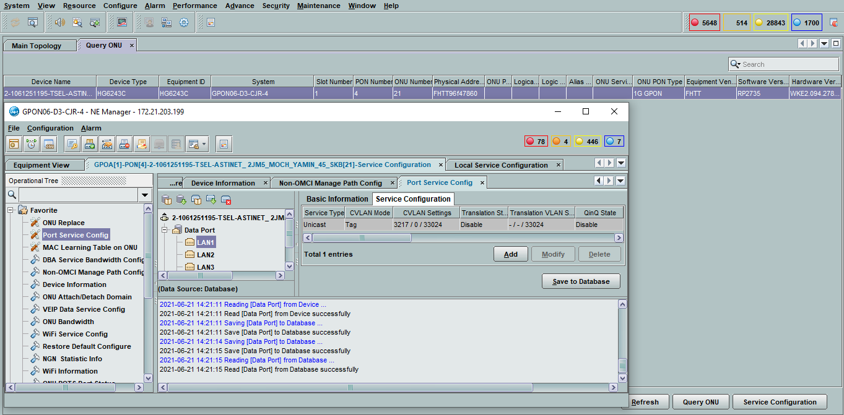
 | MACSec enabled : no | MACSec enabled : no
 | Name : 1950443217 | Name : 1950443217
 | Description : 2-1060870197-ASTINET_MOCH YAMIN 45_KELSAYANG_KAB_CIANJUR | Description : 2-1060870197-ASTINET_MOCH YAMIN 45_KELSAYANG_KAB_CIANJUR
 | Customer Id : 3700008 Creation Origin : manual | Customer Id : 3700008 Creation Origin : manual
 | Last Status Change: 06/21/2021 14:37:09 | Last Status Change: 06/21/2021 14:32:29
 | Last Mgmt Change : 06/21/2021 14:37:21 | Last Mgmt Change : 06/21/2021 14:32:29
 | Etree Mode : Disabled | Etree Mode : Disabled
 | Admin State : Up Oper State : Up | Admin State : Up Oper State : Up
 | MTU : 2000 | MTU : 2000
 | SAP Count : 1 SDP Bind Count : 1 | SAP Count : 1 SDP Bind Count : 1
 | Snd Flush on Fail : Disabled Host Conn Verify : Disabled | Snd Flush on Fail : Disabled Host Conn Verify : Disabled
 | Propagate MacFlush: Disabled Per Svc Hashing : Disabled | SHCV pol IPv4 : None
 | Allow IP Intf Bind: Disabled | Propagate MacFlush: Disabled Per Svc Hashing : Disabled
 | Fwd-IPv4-Mcast-To*: Disabled Fwd-IPv6-Mcast-To*: Disabled | Allow IP Intf Bind: Disabled
 | Mcast IPv6 scope : mac-based | Fwd-IPv4-Mcast-To*: Disabled Fwd-IPv6-Mcast-To*: Disabled
 | Def. Gateway IP : None | Mcast IPv6 scope : mac-based
 | Def. Gateway MAC : None | Def. Gateway IP : None
 | Temp Flood Time : Disabled Temp Flood : Inactive | Def. Gateway MAC : None
 | Temp Flood Chg Cnt: 0 | Temp Flood Time : Disabled Temp Flood : Inactive
 | SPI load-balance : Disabled | Temp Flood Chg Cnt: 0
 | TEID load-balance : Disabled | SPI load-balance : Disabled
 | Src Tep IP : N/A | TEID load-balance : Disabled
 | Vxlan ECMP : Disabled | Src Tep IP : N/A
 | VSD Domain : <none> | Vxlan ECMP : Disabled
 |  | VSD Domain : <none>
 | -------------------------------------------------------------------------------
 | Service Access & Destination Points | -------------------------------------------------------------------------------
 | ------------------------------------------------------------------------------- | Service Access & Destination Points
 | Identifier Type AdmMTU OprMTU Adm Opr | -------------------------------------------------------------------------------
 | ------------------------------------------------------------------------------- | Identifier Type AdmMTU OprMTU Adm Opr
 | sap:3/1/35:3217 q-tag 9212 9212 Up Up | -------------------------------------------------------------------------------
...
AO | METRO BH | METRO ACCESS | GPON
2-872966338 | *A:ME9-D3-LBG>config>service>vpls$ show service id 1959203696 base | *A:ME3-D3-LBG>config>service>vpls$ show service id 1959203696 base | GPON16-D3-LBG-2(config)#display current-configuration ont 0/7/14 11
 | -------------------------------------------------------------------------------
 | Identifier Type AdmMTU OprMTU Adm Opr
 | -------------------------------------------------------------------------------
 | sap:5/1/6:2743 q-tag 9212 9212 Up Up
 | sdp:42:1914452743 M(172.30.193.42) Mesh 0 9190 Up Up
 | #ERROR!

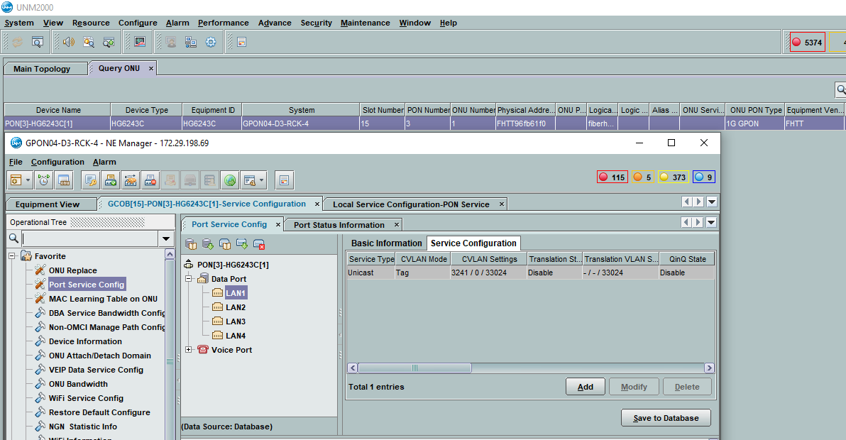
2-991623506 | *A:ME9-D3-LBG>config>service>vpls$ show service id 1950413241 base | *A:ME-D3-RCK# show service id 1950413241 base

 | =============================================================================== | ===============================================================================
 | Service Basic Information | Service Basic Information
 | =============================================================================== | ===============================================================================
 | Service Id : 1950413241 Vpn Id : 0 | Service Id : 1950413241 Vpn Id : 0
 | Service Type : VPLS | Service Type : VPLS
 | MACSec enabled : no | MACSec enabled : no
 | Name : 1950413241 | Name : 1950413241
 | Description : 2-991623506-ASTINET_BG67_CIPACING_SUMEDANG_JATINANGOR | Description : 2-991623506-ASTINET_BG67_CIPACING_SUMEDANG_JATINANGOR
 | Customer Id : 3700008 Creation Origin : manual | Customer Id : 3700008 Creation Origin : manual
 | Last Status Change: 06/22/2021 15:44:32 | Last Status Change: 06/22/2021 15:41:20
 | Last Mgmt Change : 06/22/2021 15:44:32 | Last Mgmt Change : 06/22/2021 15:41:20
 | Etree Mode : Disabled | Etree Mode : Disabled
 | Admin State : Up Oper State : Up | Admin State : Up Oper State : Up
 | MTU : 2000 | MTU : 2000
 | SAP Count : 1 SDP Bind Count : 1 | SAP Count : 1 SDP Bind Count : 1
 | Snd Flush on Fail : Disabled Host Conn Verify : Disabled | Snd Flush on Fail : Disabled Host Conn Verify : Disabled
 | Propagate MacFlush: Disabled Per Svc Hashing : Disabled | SHCV pol IPv4 : None
 | Allow IP Intf Bind: Disabled | Propagate MacFlush: Disabled Per Svc Hashing : Disabled
 | Fwd-IPv4-Mcast-To*: Disabled Fwd-IPv6-Mcast-To*: Disabled | Allow IP Intf Bind: Disabled
 | Mcast IPv6 scope : mac-based | Fwd-IPv4-Mcast-To*: Disabled Fwd-IPv6-Mcast-To*: Disabled
 | Def. Gateway IP : None | Mcast IPv6 scope : mac-based
 | Def. Gateway MAC : None | Def. Gateway IP : None
 | Temp Flood Time : Disabled Temp Flood : Inactive | Def. Gateway MAC : None
 | Temp Flood Chg Cnt: 0 | Temp Flood Time : Disabled Temp Flood : Inactive
 | SPI load-balance : Disabled | Temp Flood Chg Cnt: 0
 | TEID load-balance : Disabled | SPI load-balance : Disabled
 | Src Tep IP : N/A | TEID load-balance : Disabled
 | Vxlan ECMP : Disabled | Src Tep IP : N/A
 | VSD Domain : <none> | Vxlan ECMP : Disabled
 |  | VSD Domain : <none>
 | -------------------------------------------------------------------------------
 | Service Access & Destination Points | -------------------------------------------------------------------------------
 | ------------------------------------------------------------------------------- | Service Access & Destination Points
 | Identifier Type AdmMTU OprMTU Adm Opr | -------------------------------------------------------------------------------
 | ------------------------------------------------------------------------------- | Identifier Type AdmMTU OprMTU Adm Opr
 | sap:3/1/35:3241 q-tag 9212 9212 Up Up | -------------------------------------------------------------------------------
 | sdp:9:1950413241 M(172.30.193.9) Mesh 9190 9190 Up Up | sap:1/1/1:3241 q-tag 9212 9212 Up Up
 | =============================================================================== | sdp:1:1950413241 M(172.30.193.1) Mesh 9190 9190 Up Up
 | =============================================================================== | ===============================================================================

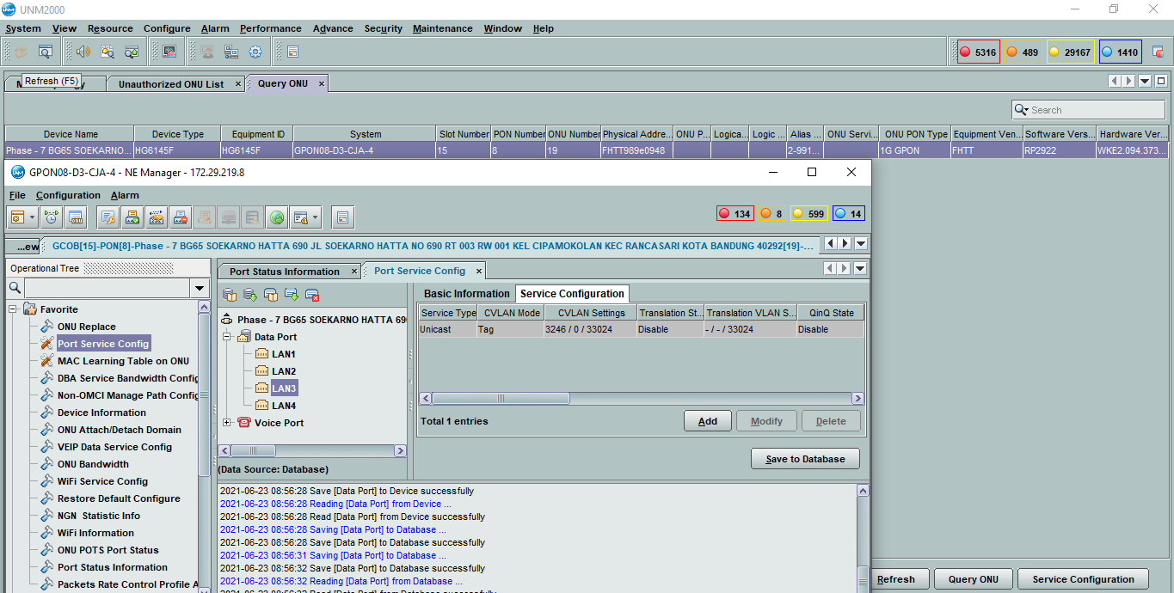
2-991597370 | *A:ME9-D3-LBG>config>service>vpls$ show service id 1950333246 base | *A:ME-D3-CJA>config>service>vpls$ show service id 1950333246 base | ===============================================================================

 | =============================================================================== | ===============================================================================
 | Service Basic Information | Service Basic Information
 | =============================================================================== | ===============================================================================
 | Service Id : 1950333246 Vpn Id : 0 | Service Id : 1950333246 Vpn Id : 0
 | Service Type : VPLS | Service Type : VPLS
 | MACSec enabled : no | MACSec enabled : no
 | Name : 1950333246 | Name : 1950333246
 | Description : 2-991597370-BG65_SOEKARNOHATTA_690_RANCASARI_KOTA_BANDUNG | Description : 2-991597370-BG65_SOEKARNOHATTA_690_RANCASARI_KOTA_BANDUNG
 | Customer Id : 3700008 Creation Origin : manual | Customer Id : 3700008 Creation Origin : manual
 | Last Status Change: 06/23/2021 08:39:04 | Last Status Change: 06/23/2021 08:35:07
 | Last Mgmt Change : 06/23/2021 08:39:44 | Last Mgmt Change : 06/23/2021 08:35:07
 | Etree Mode : Disabled | Etree Mode : Disabled
 | Admin State : Up Oper State : Up | Admin State : Up Oper State : Up
 | MTU : 2000 | MTU : 2000
 | SAP Count : 1 SDP Bind Count : 1 | SAP Count : 1 SDP Bind Count : 1
 | Snd Flush on Fail : Disabled Host Conn Verify : Disabled | Snd Flush on Fail : Disabled Host Conn Verify : Disabled
 | Propagate MacFlush: Disabled Per Svc Hashing : Disabled | SHCV pol IPv4 : None
 | Allow IP Intf Bind: Disabled | Propagate MacFlush: Disabled Per Svc Hashing : Disabled
 | Fwd-IPv4-Mcast-To*: Disabled Fwd-IPv6-Mcast-To*: Disabled | Allow IP Intf Bind: Disabled
 | Mcast IPv6 scope : mac-based | Fwd-IPv4-Mcast-To*: Disabled Fwd-IPv6-Mcast-To*: Disabled
 | Def. Gateway IP : None | Mcast IPv6 scope : mac-based
 | Def. Gateway MAC : None | Def. Gateway IP : None
 | Temp Flood Time : Disabled Temp Flood : Inactive | Def. Gateway MAC : None
 | Temp Flood Chg Cnt: 0 | Temp Flood Time : Disabled Temp Flood : Inactive
 | SPI load-balance : Disabled | Temp Flood Chg Cnt: 0
 | TEID load-balance : Disabled | SPI load-balance : Disabled
 | Src Tep IP : N/A | TEID load-balance : Disabled
 | Vxlan ECMP : Disabled | Src Tep IP : N/A
 | VSD Domain : <none> | Vxlan ECMP : Disabled
 |  | VSD Domain : <none>
 | -------------------------------------------------------------------------------
 | Service Access & Destination Points | -------------------------------------------------------------------------------
 | ------------------------------------------------------------------------------- | Service Access & Destination Points
 | Identifier Type AdmMTU OprMTU Adm Opr | -------------------------------------------------------------------------------
 | ------------------------------------------------------------------------------- | Identifier Type AdmMTU OprMTU Adm Opr
 | sap:3/1/35:3246 q-tag 9212 9212 Up Up | -------------------------------------------------------------------------------
 | sdp:139:1950333246 M(172.30.193.139) Mesh 9190 9190 Up Up | sap:6/1/5:3246 q-tag 9212 9212 Up Up
 | =============================================================================== | sdp:1:1950333246 M(172.30.193.1) Mesh 9190 9190 Up Up
 |  | ===============================================================================

 | *A:ME9-D3-LBG# show service id 1950403242 base | *A:ME-D3-MJA# show service id 1950403242 base | GPON01-D3-MJY-3#sho run int gpon-onu_1/6/4:1
...
AO | METRO BH | METRO ACCESS | GPON
2-872966338 | *A:ME9-D3-LBG>config>service>vpls$ show service id 1959203696 base | *A:ME3-D3-LBG>config>service>vpls$ show service id 1959203696 base | GPON16-D3-LBG-2(config)#display current-configuration ont 0/7/14 11
 | ------------------------------------------------------------------------------- | Identifier Type AdmMTU OprMTU Adm Opr
 | sap:3/1/35:3242 q-tag 9212 9212 Up Up | -------------------------------------------------------------------------------
 | sdp:71:1950403242 M(172.30.193.71) Mesh 9190 9190 Up Up | sap:lag-2:3242 q-tag 9212 9212 Up Up
 | =============================================================================== | sdp:1:1950403242 M(172.30.193.1) Mesh 9190 9190 Up Up
 |  | ===============================================================================

2-1066726856 | *A:ME9-D3-LBG>config>service>vpls$ show service id 1950273245 base | *A:ME-D3-DGO>config>service>vpls$ show service id 1950273245 base | GPON dan ONT FIBERHOME

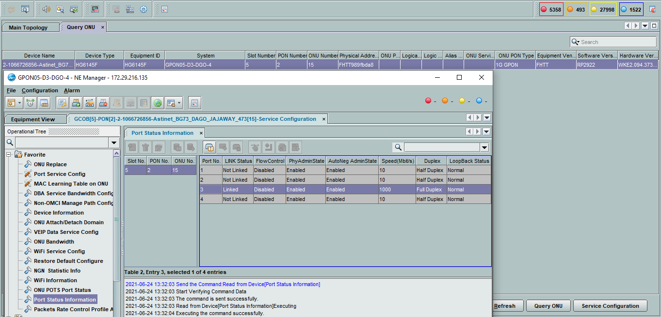
 | =============================================================================== | ===============================================================================
 | Service Basic Information | Service Basic Information
 | =============================================================================== | ===============================================================================
 | Service Id : 1950273245 Vpn Id : 0 | Service Id : 1950273245 Vpn Id : 0
 | Service Type : VPLS | Service Type : VPLS
 | MACSec enabled : no | MACSec enabled : no
 | Name : 1950273245 | Name : 1950273245
 | Description : 2-1066726856 TSEL-ASTINET-BG73_DAGO_JAJAWAY_473_BDG vlan | Description : 2-1066726856 TSEL-ASTINET-BG73_DAGO_JAJAWAY_473_BDG vlan
 | 3245 | 3245
 | Customer Id : 3700008 Creation Origin : manual | Customer Id : 3700008 Creation Origin : manual
 | Last Status Change: 06/24/2021 11:45:44 | Last Status Change: 06/24/2021 11:46:11
 | Last Mgmt Change : 06/24/2021 11:45:44 | Last Mgmt Change : 06/24/2021 11:48:49
 | Etree Mode : Disabled | Etree Mode : Disabled
 | Admin State : Up Oper State : Up | Admin State : Up Oper State : Up
 | MTU : 2000 | MTU : 2000
 | SAP Count : 1 SDP Bind Count : 1 | SAP Count : 1 SDP Bind Count : 1
 | Snd Flush on Fail : Disabled Host Conn Verify : Disabled | Snd Flush on Fail : Disabled Host Conn Verify : Disabled
 | Propagate MacFlush: Disabled Per Svc Hashing : Disabled | SHCV pol IPv4 : None
 | Allow IP Intf Bind: Disabled | Propagate MacFlush: Disabled Per Svc Hashing : Disabled
 | Fwd-IPv4-Mcast-To*: Disabled Fwd-IPv6-Mcast-To*: Disabled | Allow IP Intf Bind: Disabled
 | Mcast IPv6 scope : mac-based | Fwd-IPv4-Mcast-To*: Disabled Fwd-IPv6-Mcast-To*: Disabled
 | Def. Gateway IP : None | Mcast IPv6 scope : mac-based
 | Def. Gateway MAC : None | Def. Gateway IP : None
 | Temp Flood Time : Disabled Temp Flood : Inactive | Def. Gateway MAC : None
 | Temp Flood Chg Cnt: 0 | Temp Flood Time : Disabled Temp Flood : Inactive
 | SPI load-balance : Disabled | Temp Flood Chg Cnt: 0
 | TEID load-balance : Disabled | SPI load-balance : Disabled
 | Src Tep IP : N/A | TEID load-balance : Disabled
 | Vxlan ECMP : Disabled | Src Tep IP : N/A
 | VSD Domain : <none> | Vxlan ECMP : Disabled
 |  | VSD Domain : <none>
 | -------------------------------------------------------------------------------
 | Service Access & Destination Points | -------------------------------------------------------------------------------
 | ------------------------------------------------------------------------------- | Service Access & Destination Points
 | Identifier Type AdmMTU OprMTU Adm Opr | -------------------------------------------------------------------------------
...
AO | METRO BH | METRO ACCESS | GPON
2-872966338 | *A:ME9-D3-LBG>config>service>vpls$ show service id 1959203696 base | *A:ME3-D3-LBG>config>service>vpls$ show service id 1959203696 base | GPON16-D3-LBG-2(config)#display current-configuration ont 0/7/14 11
 |  |  | GPON09-D3-KNG-2#display traffic table ip index 410
 |  |  | { <cr>||<K> }:

 |  |  | Command:
 |  |  | display traffic table ip index 410
 |  |  | --------------------------------------------------------
 |  |  | Traffic Table Index : 410
 |  |  | Traffic Table Name : 10M

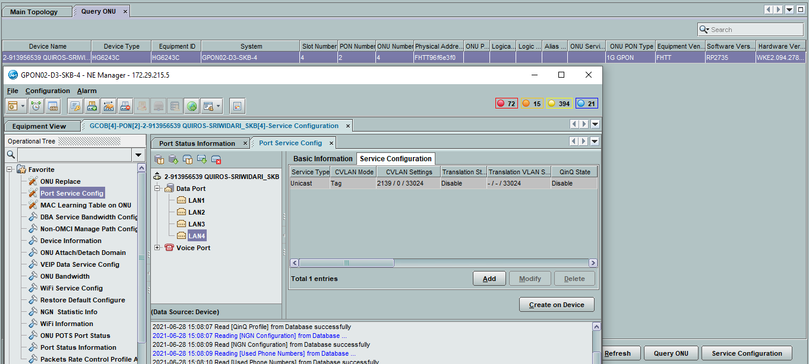
2-1072292011

2-1065790710 |  |  | GPON06-D3-IMY-2CANTIGI(config)#display current-configuration ont 0/1/8 0
 |  |  | { <cr>||<K> }:

 |  |  | Command:
 |  |  | display current-configuration ont 0/1/8 0
 |  |  | [MA5800V100R019: 6610]
 |  |  | #
...
AO | METRO BH | METRO ACCESS | GPON
2-872966338 | *A:ME9-D3-LBG>config>service>vpls$ show service id 1959203696 base | *A:ME3-D3-LBG>config>service>vpls$ show service id 1959203696 base | GPON16-D3-LBG-2(config)#display current-configuration ont 0/7/14 11
 |  |  | Command:
 |  |  | display traffic table ip index 154
 |  |  | --------------------------------------------------------
 |  |  | Traffic Table Index : 154
 |  |  | Traffic Table Name : UP-1M

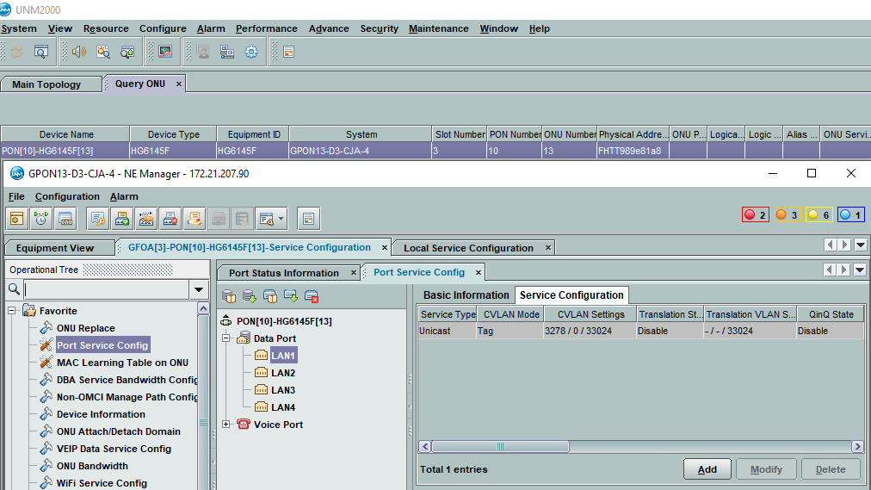
 | *A:ME9-D3-LBG>config>service>vpls$ show service id 1950213278 base | *A:ME-D3-CJA>config>service>vpls$ show service id 1950213278 base

 | =============================================================================== | ===============================================================================
 | Service Basic Information | Service Basic Information
 | =============================================================================== | ===============================================================================
 | Service Id : 1950213278 Vpn Id : 0 | Service Id : 1950213278 Vpn Id : 0
 | Service Type : VPLS | Service Type : VPLS
 | MACSec enabled : no | MACSec enabled : no
 | Name : 1950213278 | Name : 1950213278
 | Description : 2-1086304462-ASTINET_INFOMEDIA NUSANTARA JL. TERUSAN BUAH | Description : 2-1086304462-ASTINET_INFOMEDIA NUSANTARA JL. TERUSAN BUAH
 | BATU_BANDUNG | BATU_BANDUNG
 | Customer Id : 3700008 Creation Origin : manual | Customer Id : 3700008 Creation Origin : manual
 | Last Status Change: 07/06/2021 19:47:32 | Last Status Change: 07/06/2021 19:45:58
 | Last Mgmt Change : 07/06/2021 19:47:32 | Last Mgmt Change : 07/06/2021 19:45:58
 | Etree Mode : Disabled | Etree Mode : Disabled
 | Admin State : Up Oper State : Up | Admin State : Up Oper State : Up
 | MTU : 2000 | MTU : 2000
 | SAP Count : 1 SDP Bind Count : 1 | SAP Count : 1 SDP Bind Count : 1
 | Snd Flush on Fail : Disabled Host Conn Verify : Disabled | Snd Flush on Fail : Disabled Host Conn Verify : Disabled
 | Propagate MacFlush: Disabled Per Svc Hashing : Disabled | SHCV pol IPv4 : None
 | Allow IP Intf Bind: Disabled | Propagate MacFlush: Disabled Per Svc Hashing : Disabled
 | Fwd-IPv4-Mcast-To*: Disabled Fwd-IPv6-Mcast-To*: Disabled | Allow IP Intf Bind: Disabled
 | Mcast IPv6 scope : mac-based | Fwd-IPv4-Mcast-To*: Disabled Fwd-IPv6-Mcast-To*: Disabled
 | Def. Gateway IP : None | Mcast IPv6 scope : mac-based
 | Def. Gateway MAC : None | Def. Gateway IP : None
 | Temp Flood Time : Disabled Temp Flood : Inactive | Def. Gateway MAC : None
 | Temp Flood Chg Cnt: 0 | Temp Flood Time : Disabled Temp Flood : Inactive
 | SPI load-balance : Disabled | Temp Flood Chg Cnt: 0
 | TEID load-balance : Disabled | SPI load-balance : Disabled
 | Src Tep IP : N/A | TEID load-balance : Disabled
 | Vxlan ECMP : Disabled | Src Tep IP : N/A
 | VSD Domain : <none> | Vxlan ECMP : Disabled
 |  | VSD Domain : <none>
 | -------------------------------------------------------------------------------
 | Service Access & Destination Points | -------------------------------------------------------------------------------
 | ------------------------------------------------------------------------------- | Service Access & Destination Points
 | Identifier Type AdmMTU OprMTU Adm Opr | -------------------------------------------------------------------------------
 | ------------------------------------------------------------------------------- | Identifier Type AdmMTU OprMTU Adm Opr
 | sap:3/1/35:3278 q-tag 9212 9212 Up Up | -------------------------------------------------------------------------------
...
AO | METRO BH | METRO ACCESS | GPON
2-872966338 | *A:ME9-D3-LBG>config>service>vpls$ show service id 1959203696 base | *A:ME3-D3-LBG>config>service>vpls$ show service id 1959203696 base | GPON16-D3-LBG-2(config)#display current-configuration ont 0/7/14 11
 | Service Access & Destination Points | -------------------------------------------------------------------------------
 | ------------------------------------------------------------------------------- | Service Access & Destination Points
 | Identifier Type AdmMTU OprMTU Adm Opr | -------------------------------------------------------------------------------
 | ------------------------------------------------------------------------------- | Identifier Type AdmMTU OprMTU Adm Opr
 | sap:3/1/35:3296 q-tag 9212 9212 Up Up | -------------------------------------------------------------------------------
 | sdp:40:1950163296 M(172.30.193.40) Mesh 0 9190 Up Up | sap:5/1/6:3296 q-tag 9212 9212 Up Up
 | =============================================================================== | sdp:1:1950163296 M(172.30.193.1) Mesh 0 9190 Up Up
 |  | ===============================================================================

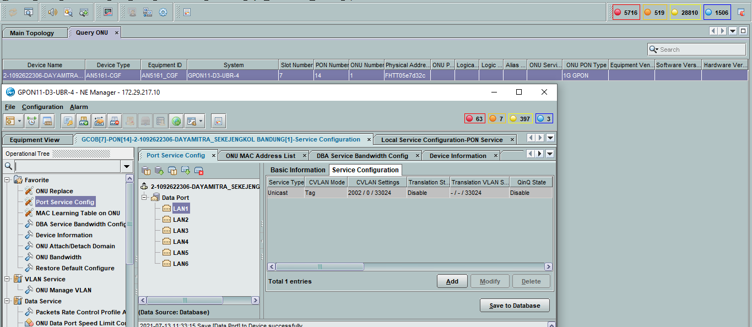
2-1092622306 | *A:ME-D3-UBR# show service id 1934412001 base | *A:ME9-D3-LBG# show service id 1934412001 base

 | #ERROR! | #ERROR!
 | Service Basic Information | Service Basic Information
 | #ERROR! | #ERROR!
 | Service Id : 1934412001 Vpn Id : 0 | Service Id : 1934412001 Vpn Id : 0
 | Service Type : VPLS | Service Type : VPLS
 | MACSec enabled : no | MACSec enabled : no
 | Name : 1934412001 | Name : 1934412001
 | Description : 2-1092622306-DAYAMITRA_JL. SEKEJENGKOL BANDUNG Indonesia | Description : 2-1092622306-DAYAMITRA_JL. SEKEJENGKOL BANDUNG Indonesia
 | SITE JALAN GAMBLUNG | SITE JALAN GAMBLUNG
 | Customer Id : 3700008 Creation Origin : manual | Customer Id : 3700008 Creation Origin : manual
 | Last Status Change: 07/13/2021 11:15:24 | Last Status Change: 07/13/2021 11:16:54
 | Last Mgmt Change : 07/13/2021 11:15:24 | Last Mgmt Change : 07/13/2021 11:16:54
 | Etree Mode : Disabled | Etree Mode : Disabled
 | Admin State : Up Oper State : Up | Admin State : Up Oper State : Up
 | MTU : 2000 | MTU : 2000
 | SAP Count : 1 SDP Bind Count : 1 | SAP Count : 1 SDP Bind Count : 1
 | Snd Flush on Fail : Disabled Host Conn Verify : Disabled | Snd Flush on Fail : Disabled Host Conn Verify : Disabled
 | SHCV pol IPv4 : None | Propagate MacFlush: Disabled Per Svc Hashing : Disabled
 | Propagate MacFlush: Disabled Per Svc Hashing : Disabled | Allow IP Intf Bind: Disabled
 | Allow IP Intf Bind: Disabled | Fwd-IPv4-Mcast-To*: Disabled Fwd-IPv6-Mcast-To*: Disabled
 | Fwd-IPv4-Mcast-To*: Disabled Fwd-IPv6-Mcast-To*: Disabled | Mcast IPv6 scope : mac-based
 | Mcast IPv6 scope : mac-based | Def. Gateway IP : None
 | Def. Gateway IP : None | Def. Gateway MAC : None
 | Def. Gateway MAC : None | Temp Flood Time : Disabled Temp Flood : Inactive
 | Temp Flood Time : Disabled Temp Flood : Inactive | Temp Flood Chg Cnt: 0
 | Temp Flood Chg Cnt: 0 | SPI load-balance : Disabled
 | SPI load-balance : Disabled | TEID load-balance : Disabled
 | TEID load-balance : Disabled | Src Tep IP : N/A
 | Src Tep IP : N/A | Vxlan ECMP : Disabled
 | Vxlan ECMP : Disabled | VSD Domain : <none>
 | VSD Domain : <none>
 |  | -------------------------------------------------------------------------------
 | ------------------------------------------------------------------------------- | Service Access & Destination Points
 | Service Access & Destination Points | -------------------------------------------------------------------------------
 | ------------------------------------------------------------------------------- | Identifier Type AdmMTU OprMTU Adm Opr
 | Identifier Type AdmMTU OprMTU Adm Opr | -------------------------------------------------------------------------------
 | ------------------------------------------------------------------------------- | sap:3/2/35:2002 q-tag 9212 9212 Up Down
 | sap:6/2/2:2002 q-tag 9212 9212 Up Up | sdp:138:1934412001 M(172.30.193.138) Mesh 9190 9190 Up Up
...
AO | METRO BH | METRO ACCESS | GPON
2-872966338 | *A:ME9-D3-LBG>config>service>vpls$ show service id 1959203696 base | *A:ME3-D3-LBG>config>service>vpls$ show service id 1959203696 base | GPON16-D3-LBG-2(config)#display current-configuration ont 0/7/14 11
 | sdp:18:1934412090 M(172.30.193.18) Mesh 0 9190 Up Up |  | that the priority is used. For example, if FLOW PARA is 0x23 and
 | sdp:22:1934412090 M(172.30.193.22) Mesh 0 9190 Up Up |  | its binary format is 0010 0011, priorities 0, 1 and 5 are used
 | sdp:24:1934412090 M(172.30.193.24) Mesh 0 9190 Up Up
 | sdp:167:1934412090 M(172.30.193.167) Mesh 9190 9190 Up Up |  | GPON01-D3-KAD-2(config)#display traffic table ip index 410
 | =============================================================================== |  | ------------------------------------------------
 |  |  | TD Index : 410
 |  |  | TD Name : 2G_10M

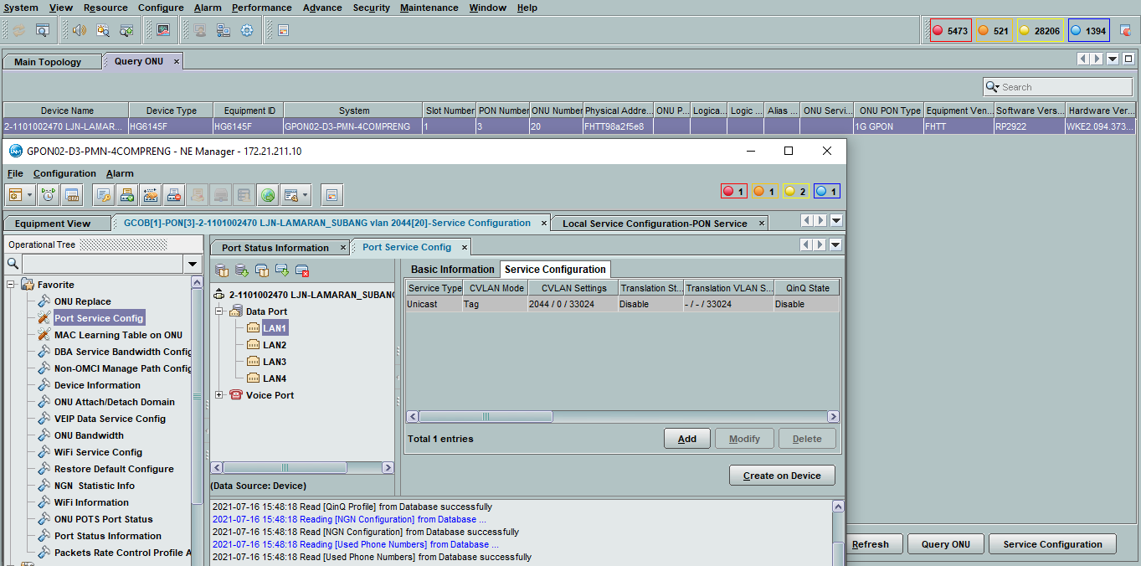
2-1101002470 | *A:ME9-D3-LBG>config>service>vpls# show service id 1934412044 base | *A:ME-B-JWB-PMN# configure service vpls 1934412044
 |  | *A:ME-B-JWB-PMN>config>service>vpls# info
 | #ERROR! | ----------------------------------------------
 | Service Basic Information | description "2-1101002470 LJN-LAMARAN_SUBANG vlan 2044"
 | #ERROR! | service-mtu 2000
 | Service Id : 1934412044 Vpn Id : 0 | stp
 | Service Type : VPLS | shutdown
 | MACSec enabled : no | exit
 | Name : 1934412044 | sap 2/2/1:2044 create
 | Description : 2-968811287 LINTAS_JARINGAN_NUSANTARA_LJN-BH_CNDC_LEMBONG | description "LJN-LAMARAN_SUBANG"
 | vlan 2044 | ingress
 | Customer Id : 3700008 Creation Origin : manual | qos 12050
 | Last Status Change: 03/18/2021 09:21:47 | exit
 | Last Mgmt Change : 07/16/2021 13:43:15 | egress
 | Etree Mode : Disabled | qos 12050
 | Admin State : Up Oper State : Up | exit
 | MTU : 2000 | exit
 | SAP Count : 1 SDP Bind Count : 2 | mesh-sdp 1:1934412044 create
 | Snd Flush on Fail : Disabled Host Conn Verify : Disabled | description "to ME9-D3-LBG"
 | Propagate MacFlush: Disabled Per Svc Hashing : Disabled | no shutdown
 | Allow IP Intf Bind: Disabled | exit
 | Fwd-IPv4-Mcast-To*: Disabled Fwd-IPv6-Mcast-To*: Disabled | mac-move
 | Mcast IPv6 scope : mac-based | no shutdown
 | Def. Gateway IP : None | exit
 | Def. Gateway MAC : None | no shutdown
 | Temp Flood Time : Disabled Temp Flood : Inactive | ----------------------------------------------
 | Temp Flood Chg Cnt: 0
 | SPI load-balance : Disabled
 | TEID load-balance : Disabled
 | Src Tep IP : N/A
 | Vxlan ECMP : Disabled
 | VSD Domain : <none>

 | -------------------------------------------------------------------------------
 | Service Access & Destination Points
 | -------------------------------------------------------------------------------
 | Identifier Type AdmMTU OprMTU Adm Opr
 | -------------------------------------------------------------------------------
 | sap:lag-10:2044 q-tag 9212 9212 Up Up
 | sdp:27:1934412044 M(172.30.130.27) Mesh 0 9190 Up Up
 | sdp:73:1934412044 M(172.30.193.73) Mesh 0 9190 Up Up
 | #ERROR!
...
AO | METRO BH | METRO ACCESS | GPON
2-872966338 | *A:ME9-D3-LBG>config>service>vpls$ show service id 1959203696 base | *A:ME3-D3-LBG>config>service>vpls$ show service id 1959203696 base | GPON16-D3-LBG-2(config)#display current-configuration ont 0/7/14 11
 |  | sap:8/2/3:2370 q-tag 9212 9212 Up Up | its binary format is 0010 0011, priorities 0, 1 and 5 are used
 |  | ===============================================================================
 |  |  | GPON07-D3-LBG-2#display traffic table ip index 301
 |  |  | ------------------------------------------------
 |  |  | TD Index : 301
 |  |  | TD Name : DATIN-1M

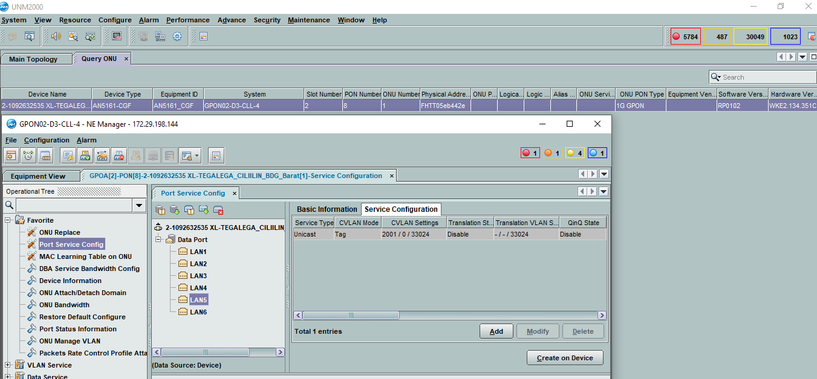
2-1092632535 | *A:ME9-D3-LBG# show service id 1934412001 base | *A:ME-D3-CLL# show service id 1934412001 base

 | =============================================================================== | ===============================================================================
 | Service Basic Information | Service Basic Information
 | =============================================================================== | ===============================================================================
 | Service Id : 1934412001 Vpn Id : 0 | Service Id : 1934412001 Vpn Id : 0
 | Service Type : VPLS | Service Type : VPLS
 | MACSec enabled : no | Name : (Not Specified)
 | Name : 1934412001 | Description : 2-1092632535-_JL. RAYA CILILIN, CISITU BANDUNG BARAT
 | Description :2-1092632535 BH-XL_LEMBONG_KOLOKASI | Indonesia SITE TEGALEGA
 | Customer Id : 3700008 Creation Origin : manual | Customer Id : 3700008 Creation Origin : manual
 | Last Status Change: 07/13/2021 11:16:54 | Last Status Change: 07/15/2021 09:57:14
 | Last Mgmt Change : 07/19/2021 20:07:35 | Last Mgmt Change : 07/23/2021 09:26:18
 | Etree Mode : Disabled | Admin State : Up Oper State : Up
 | Admin State : Up Oper State : Up | MTU : 2000 Def. Mesh VC Id : 1934412001
 | MTU : 2000 | SAP Count : 1 SDP Bind Count : 1
 | SAP Count : 1 SDP Bind Count : 2 | Snd Flush on Fail : Disabled Host Conn Verify : Disabled
 | Snd Flush on Fail : Disabled Host Conn Verify : Disabled | Propagate MacFlush: Disabled Per Svc Hashing : Disabled
 | Propagate MacFlush: Disabled Per Svc Hashing : Disabled | Allow IP Intf Bind: Disabled
 | Allow IP Intf Bind: Disabled | Def. Gateway IP : None
 | Fwd-IPv4-Mcast-To*: Disabled Fwd-IPv6-Mcast-To*: Disabled | Def. Gateway MAC : None
 | Mcast IPv6 scope : mac-based | Temp Flood Time : Disabled Temp Flood : Inactive
 | Def. Gateway IP : None | Temp Flood Chg Cnt: 0
 | Def. Gateway MAC : None
 | Temp Flood Time : Disabled Temp Flood : Inactive | -------------------------------------------------------------------------------
 | Temp Flood Chg Cnt: 0 | Service Access & Destination Points
 | SPI load-balance : Disabled | -------------------------------------------------------------------------------
 | TEID load-balance : Disabled | Identifier Type AdmMTU OprMTU Adm Opr
 | Src Tep IP : N/A | -------------------------------------------------------------------------------
 | Vxlan ECMP : Disabled | sap:4/1/2:2001 q-tag 9212 9212 Up Up
 | VSD Domain : <none> | sdp:1:1934412001 M(172.30.193.1) Mesh 9190 9190 Up Up
 |  | #ERROR!
 | -------------------------------------------------------------------------------
 | Service Access & Destination Points
 | -------------------------------------------------------------------------------
 | Identifier Type AdmMTU OprMTU Adm Opr
 | -------------------------------------------------------------------------------
 | sap:3/2/35 null 9212 9212 Up Down
 | sdp:67:1934412001 M(172.30.193.67) Mesh 9190 9190 Up Up
 | sdp:138:1934412001 M(172.30.193.138) Mesh 9190 9190 Up Up
 | ===============================================================================
...
AO | METRO BH | METRO ACCESS | GPON
2-872966338 | *A:ME9-D3-LBG>config>service>vpls$ show service id 1959203696 base | *A:ME3-D3-LBG>config>service>vpls$ show service id 1959203696 base | GPON16-D3-LBG-2(config)#display current-configuration ont 0/7/14 11
 | sdp:17:1959653488 M(172.30.193.17) Mesh 0 9190 Up Up |  | its binary format is 0010 0011, priorities 0, 1 and 5 are used
 | #ERROR!
 |  |  | GPON01-D3-JBN-2(config)#display traffic table ip index 701
 |  |  | ------------------------------------------------
 |  |  | TD Index : 701
 |  |  | TD Name : 1M

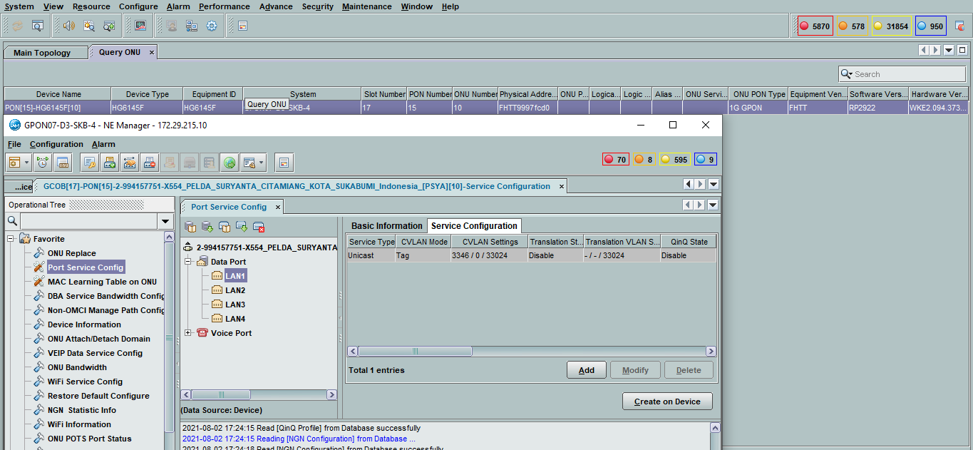
2-994157751 | *A:ME9-D3-LBG# show service id 1959943346 base | *A:ME-D3-SKB# show service id 1959943346 base

 | =============================================================================== | ===============================================================================
 | Service Basic Information | Service Basic Information
 | =============================================================================== | ===============================================================================
 | Service Id : 1959943346 Vpn Id : 0 | Service Id : 1959943346 Vpn Id : 0
 | Service Type : VPLS | Service Type : VPLS
 | MACSec enabled : no | MACSec enabled : no
 | Name : 1959943346 | Name : 1959943346
 | Description : 2-994157751- | Description : 2-994157751-
 | X554_PELDA_SURYANTA_CITAMIANG_KOTA_SUKABUMI_Indonesia_[PSY | X554_PELDA_SURYANTA_CITAMIANG_KOTA_SUKABUMI_Indonesia_[PSY
 | A] | A]
 | Customer Id : 3700008 Creation Origin : manual | Customer Id : 3700008 Creation Origin : manual
 | Last Status Change: 08/02/2021 17:06:46 | Last Status Change: 08/02/2021 17:05:41
 | Last Mgmt Change : 08/02/2021 17:06:46 | Last Mgmt Change : 08/02/2021 17:05:41
 | Etree Mode : Disabled | Etree Mode : Disabled
 | Admin State : Up Oper State : Up | Admin State : Up Oper State : Up
 | MTU : 2000 | MTU : 2000
 | SAP Count : 1 SDP Bind Count : 1 | SAP Count : 1 SDP Bind Count : 1
 | Snd Flush on Fail : Disabled Host Conn Verify : Disabled | Snd Flush on Fail : Disabled Host Conn Verify : Disabled
 | Propagate MacFlush: Disabled Per Svc Hashing : Disabled | SHCV pol IPv4 : None
 | Allow IP Intf Bind: Disabled | Propagate MacFlush: Disabled Per Svc Hashing : Disabled
 | Fwd-IPv4-Mcast-To*: Disabled Fwd-IPv6-Mcast-To*: Disabled | Allow IP Intf Bind: Disabled
 | Mcast IPv6 scope : mac-based | Fwd-IPv4-Mcast-To*: Disabled Fwd-IPv6-Mcast-To*: Disabled
 | Def. Gateway IP : None | Mcast IPv6 scope : mac-based
 | Def. Gateway MAC : None | Def. Gateway IP : None
 | Temp Flood Time : Disabled Temp Flood : Inactive | Def. Gateway MAC : None
 | Temp Flood Chg Cnt: 0 | Temp Flood Time : Disabled Temp Flood : Inactive
 | SPI load-balance : Disabled | Temp Flood Chg Cnt: 0
 | TEID load-balance : Disabled | SPI load-balance : Disabled
 | Src Tep IP : N/A | TEID load-balance : Disabled
 | Vxlan ECMP : Disabled | Src Tep IP : N/A
 | VSD Domain : <none> | Vxlan ECMP : Disabled
 |  | VSD Domain : <none>
 | -------------------------------------------------------------------------------
 | Service Access & Destination Points | -------------------------------------------------------------------------------
 | ------------------------------------------------------------------------------- | Service Access & Destination Points
 | Identifier Type AdmMTU OprMTU Adm Opr | -------------------------------------------------------------------------------
 | ------------------------------------------------------------------------------- | Identifier Type AdmMTU OprMTU Adm Opr
 | sap:3/1/35:3346 q-tag 9212 9212 Up Up | -------------------------------------------------------------------------------
 | sdp:3:1959943346 M(172.30.193.3) Mesh 9190 9190 Up Up | sap:lag-2:3346 q-tag 9212 9212 Up Up
 | =============================================================================== | sdp:1:1959943346 M(172.30.193.1) Mesh 9190 9190 Up Up
 |  | ===============================================================================

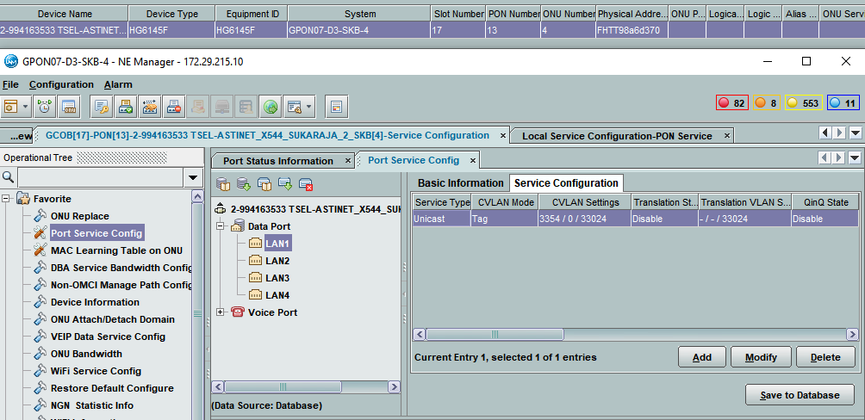
2-994163533 | *A:ME-D3-SKB>config>service>vpls$ show service id 1959893354 base | *A:ME9-D3-LBG>config>service>vpls$ show service id 1959893354 base

 | =============================================================================== | ===============================================================================
 | Service Basic Information | Service Basic Information
 | =============================================================================== | ===============================================================================
 | Service Id : 1959893354 Vpn Id : 0 | Service Id : 1959893354 Vpn Id : 0
 | Service Type : VPLS | Service Type : VPLS
 | MACSec enabled : no | MACSec enabled : no
 | Name : 1959893354 | Name : 1959893354
 | Description : 2-994163533 TSEL-ASTINET_X544_SUKARAJA_2_SKB vlan 3354 | Description : 2-994163533 TSEL-ASTINET_X544_SUKARAJA_2_SKB vlan 3354
 | Customer Id : 3700008 Creation Origin : manual | Customer Id : 3700008 Creation Origin : manual
 | Last Status Change: 08/04/2021 13:51:19 | Last Status Change: 08/04/2021 13:51:38
 | Last Mgmt Change : 08/04/2021 13:51:19 | Last Mgmt Change : 08/04/2021 13:51:38
 | Etree Mode : Disabled | Etree Mode : Disabled
 | Admin State : Up Oper State : Up | Admin State : Up Oper State : Up
 | MTU : 2000 | MTU : 2000
 | SAP Count : 1 SDP Bind Count : 1 | SAP Count : 1 SDP Bind Count : 1
 | Snd Flush on Fail : Disabled Host Conn Verify : Disabled | Snd Flush on Fail : Disabled Host Conn Verify : Disabled
 | SHCV pol IPv4 : None | Propagate MacFlush: Disabled Per Svc Hashing : Disabled
 | Propagate MacFlush: Disabled Per Svc Hashing : Disabled | Allow IP Intf Bind: Disabled
 | Allow IP Intf Bind: Disabled | Fwd-IPv4-Mcast-To*: Disabled Fwd-IPv6-Mcast-To*: Disabled
 | Fwd-IPv4-Mcast-To*: Disabled Fwd-IPv6-Mcast-To*: Disabled | Mcast IPv6 scope : mac-based
 | Mcast IPv6 scope : mac-based | Def. Gateway IP : None
 | Def. Gateway IP : None | Def. Gateway MAC : None
 | Def. Gateway MAC : None | Temp Flood Time : Disabled Temp Flood : Inactive
 | Temp Flood Time : Disabled Temp Flood : Inactive | Temp Flood Chg Cnt: 0
 | Temp Flood Chg Cnt: 0 | SPI load-balance : Disabled
 | SPI load-balance : Disabled | TEID load-balance : Disabled
 | TEID load-balance : Disabled | Src Tep IP : N/A
 | Src Tep IP : N/A | Vxlan ECMP : Disabled
 | Vxlan ECMP : Disabled | VSD Domain : <none>
 | VSD Domain : <none>
 |  | -------------------------------------------------------------------------------
 | ------------------------------------------------------------------------------- | Service Access & Destination Points
 | Service Access & Destination Points | -------------------------------------------------------------------------------
...
AO | METRO BH | METRO ACCESS | GPON
2-872966338 | *A:ME9-D3-LBG>config>service>vpls$ show service id 1959203696 base | *A:ME3-D3-LBG>config>service>vpls$ show service id 1959203696 base | GPON16-D3-LBG-2(config)#display current-configuration ont 0/7/14 11
 | sdp:30:1959863367 M(172.30.193.30) Mesh 9190 9190 Up Up |  | its binary format is 0010 0011, priorities 0, 1 and 5 are used
 | ===============================================================================
 |  |  | GPON01-D3-CCR-2#display traffic table ip index 302
 |  |  | ------------------------------------------------
 |  |  | TD Index : 302
 |  |  | TD Name : DATIN-2M

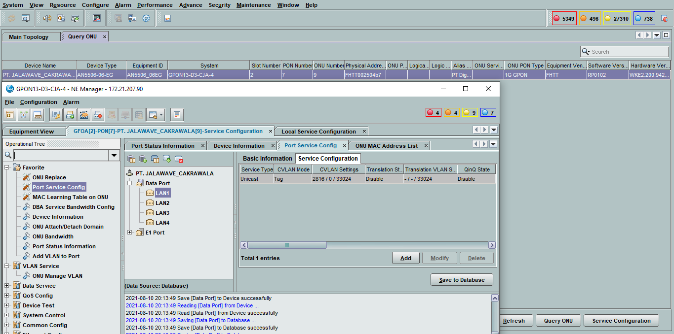
2-1139166319 | *A:ME4-A-JWB-SNT>config>service>vpls# show service id 1370011603 base | *A:ME-D3-CJA# show service id 1370011603 base

 | =============================================================================== | ===============================================================================
 | Service Basic Information | Service Basic Information
 | =============================================================================== | ===============================================================================
 | Service Id : 1370011603 Vpn Id : 0 | Service Id : 1370011603 Vpn Id : 0
 | Service Type : VPLS | Service Type : VPLS
 | Name : (Not Specified) | MACSec enabled : no
 | Description : BACKHAUL-PT JALAWAVE VLAN 2816 | Name : 1370011603
 | Customer Id : 3700116 Creation Origin : manual | Description : 2-1139166319-
 | Last Status Change: 04/08/2021 22:35:30 | Jalawave_Cakrawala_BojongSoang_BANDUNG_Indonesia
 | Last Mgmt Change : 08/10/2021 20:03:09 | Customer Id : 3700008 Creation Origin : manual
 | Admin State : Up Oper State : Up | Last Status Change: 08/10/2021 20:01:31
 | MTU : 2000 Def. Mesh VC Id : 1370011603 | Last Mgmt Change : 08/10/2021 20:01:31
 | SAP Count : 1 SDP Bind Count : 4 | Etree Mode : Disabled
 | Snd Flush on Fail : Disabled Host Conn Verify : Disabled | Admin State : Up Oper State : Up
 | Propagate MacFlush: Disabled Per Svc Hashing : Disabled | MTU : 2000
 | Allow IP Intf Bind: Disabled | SAP Count : 1 SDP Bind Count : 1
 | Def. Gateway IP : None | Snd Flush on Fail : Disabled Host Conn Verify : Disabled
 | Def. Gateway MAC : None | SHCV pol IPv4 : None
 | Temp Flood Time : Disabled Temp Flood : Inactive | Propagate MacFlush: Disabled Per Svc Hashing : Disabled
 | Temp Flood Chg Cnt: 0 | Allow IP Intf Bind: Disabled
 |  | Fwd-IPv4-Mcast-To*: Disabled Fwd-IPv6-Mcast-To*: Disabled
 | ------------------------------------------------------------------------------- | Mcast IPv6 scope : mac-based
 | Service Access & Destination Points | Def. Gateway IP : None
 | ------------------------------------------------------------------------------- | Def. Gateway MAC : None
 | Identifier Type AdmMTU OprMTU Adm Opr | Temp Flood Time : Disabled Temp Flood : Inactive
 | ------------------------------------------------------------------------------- | Temp Flood Chg Cnt: 0
 | sap:2/2/1:2816 q-tag 2100 2100 Up Up | SPI load-balance : Disabled
 | sdp:28:1370011603 M(172.30.193.28) Mesh 0 9190 Up Up | TEID load-balance : Disabled
 | sdp:38:1370011603 M(172.30.193.38) Mesh 0 9190 Up Down | Src Tep IP : N/A
 | sdp:68:1370011603 M(172.30.193.68) Mesh 0 9190 Up Down | Vxlan ECMP : Disabled
 | sdp:139:1370011603 M(172.30.193.139) Mesh 0 9190 Up Up | VSD Domain : <none>
 | #ERROR!
 | *A:ME4-A-JWB-SNT>config>service>vpls# show service id 1370011603 base | -------------------------------------------------------------------------------
 |  | Service Access & Destination Points
 | #ERROR! | -------------------------------------------------------------------------------
 | Service Basic Information | Identifier Type AdmMTU OprMTU Adm Opr
 | #ERROR! | -------------------------------------------------------------------------------
 | Service Id : 1370011603 Vpn Id : 0 | sap:6/2/5:2816 q-tag 9212 9212 Up Up
 | Service Type : VPLS | sdp:225:1370011603 M(172.30.193.225) Mesh 0 9190 Up Up
 | Name : (Not Specified) | ===============================================================================
 | Description : BACKHAUL-PT JALAWAVE VLAN 2816
 | Customer Id : 3700116 Creation Origin : manual
...
AO | METRO BH | METRO ACCESS | GPON
2-872966338 | *A:ME9-D3-LBG>config>service>vpls$ show service id 1959203696 base | *A:ME3-D3-LBG>config>service>vpls$ show service id 1959203696 base | GPON16-D3-LBG-2(config)#display current-configuration ont 0/7/14 11
 |  | exit
 |  | mac-move
 |  | no shutdown
 |  | exit
 |  | no shutdown
 |  | ----------------------------------------------

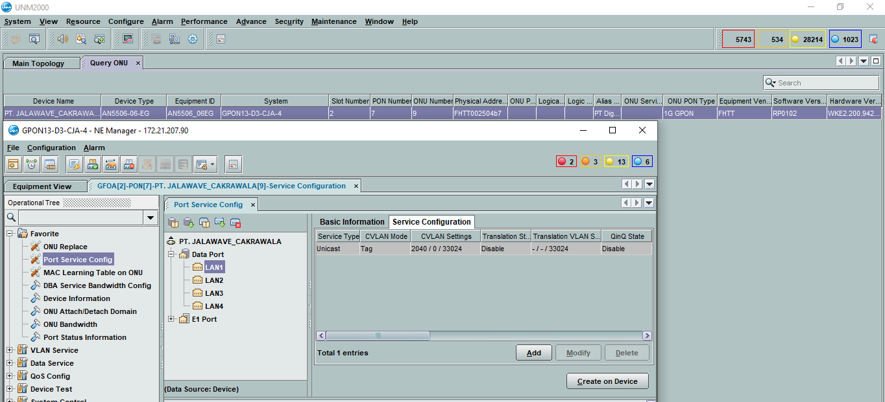
2-1151343129 | *A:ME4-A-JWB-SNT>config>service>vpls# show service id 1934412040 base | *A:ME-D3-CJA>config>service>vpls# show service id 1934412040 base

 | ;=============================================================================== | ;===============================================================================
 | Service Basic Information | Service Basic Information
 | ;=============================================================================== | ;===============================================================================
 | Service Id : 1934412040 Vpn Id : 0 | Service Id : 1934412040 Vpn Id : 0
 | Service Type : VPLS | Service Type : VPLS
 | Name : (Not Specified) | MACSec enabled : no
 | Description : 2-1139166319 | Name : 1934412040
 | JALAVAWE_DIGITAL_SOLUSINDO_DESTAMA_BOJONGSOANG vlan 2040 | Description : 2-1139166319
 | Customer Id : 3700002 Creation Origin : manual | JALAVAWE_DIGITAL_SOLUSINDO_DESTAMA_BOJONGSOANG vlan 2040
 | Last Status Change: 08/13/2021 14:30:00 | Customer Id : 3700002 Creation Origin : manual
 | Last Mgmt Change : 08/13/2021 14:30:00 | Last Status Change: 08/13/2021 14:30:17
 | Admin State : Up Oper State : Up | Last Mgmt Change : 08/13/2021 14:30:17
 | MTU : 2000 Def. Mesh VC Id : 1934412040 | Etree Mode : Disabled
 | SAP Count : 1 SDP Bind Count : 1 | Admin State : Up Oper State : Up
 | Snd Flush on Fail : Disabled Host Conn Verify : Disabled | MTU : 2000
 | Propagate MacFlush: Disabled Per Svc Hashing : Disabled | SAP Count : 1 SDP Bind Count : 1
 | Allow IP Intf Bind: Disabled | Snd Flush on Fail : Disabled Host Conn Verify : Disabled
 | Def. Gateway IP : None | SHCV pol IPv4 : None
 | Def. Gateway MAC : None | Propagate MacFlush: Disabled Per Svc Hashing : Disabled
 | Temp Flood Time : Disabled Temp Flood : Inactive | Allow IP Intf Bind: Disabled
 | Temp Flood Chg Cnt: 0 | Fwd-IPv4-Mcast-To*: Disabled Fwd-IPv6-Mcast-To*: Disabled
 |  | Mcast IPv6 scope : mac-based
 | ------------------------------------------------------------------------------- | Def. Gateway IP : None
 | Service Access & Destination Points | Def. Gateway MAC : None
 | ------------------------------------------------------------------------------- | Temp Flood Time : Disabled Temp Flood : Inactive
 | Identifier Type AdmMTU OprMTU Adm Opr | Temp Flood Chg Cnt: 0
 | ------------------------------------------------------------------------------- | SPI load-balance : Disabled
 | sap:2/2/1:2040 q-tag 2100 2100 Up Up | TEID load-balance : Disabled
 | sdp:139:1934412040 M(172.30.193.139) Mesh 0 9190 Up Up | Src Tep IP : N/A
 | #ERROR! | Vxlan ECMP : Disabled
 |  | VSD Domain : <none>

 |  | -------------------------------------------------------------------------------
 |  | Service Access & Destination Points
 |  | -------------------------------------------------------------------------------
 |  | Identifier Type AdmMTU OprMTU Adm Opr
 |  | -------------------------------------------------------------------------------
 |  | sap:6/2/5:2040 q-tag 9212 9212 Up Up
 |  | sdp:225:1934412040 M(172.30.193.225) Mesh 0 9190 Up Up
 |  | ;===============================================================================
...
AO | METRO BH | METRO ACCESS | GPON
2-872966338 | *A:ME9-D3-LBG>config>service>vpls$ show service id 1959203696 base | *A:ME3-D3-LBG>config>service>vpls$ show service id 1959203696 base | GPON16-D3-LBG-2(config)#display current-configuration ont 0/7/14 11
 | sap:8/2/3:2374 q-tag 9212 9212 Up Up |  | its binary format is 0010 0011, priorities 0, 1 and 5 are used
 | sdp:22:1934432374 M(172.30.193.22) Mesh 0 9190 Up Up
 | =============================================================================== |  | GPON01-D3-KAD-2#display traffic table ip index 234
 |  |  | ------------------------------------------------
 |  |  | TD Index : 234
 |  |  | TD Name : 100M

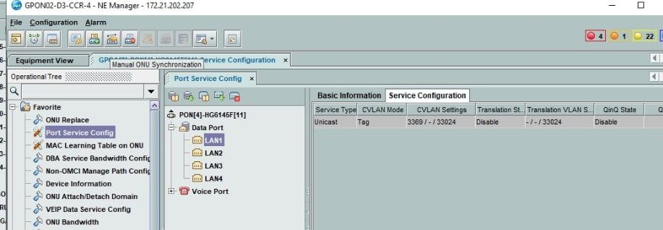
2-994133495 | *A:ME9-D3-LBG# show service id 1959843391 base | *A:ME-D3-CCR# show service id 1959843391 base

 | =============================================================================== | ===============================================================================
 | Service Basic Information | Service Basic Information
 | =============================================================================== | ===============================================================================
 | Service Id : 1959843391 Vpn Id : 0 | Service Id : 1959843391 Vpn Id : 0
 | Service Type : VPLS | Service Type : VPLS
 | MACSec enabled : no | Name : (Not Specified)
 | Name : 1959843391 | Description : 2-994133495-
 | Description : 2-994133495- | ASTINET_X744_PONDOKKASO_CIDAHU_BOGOR_INDONESIA( F)
 | ASTINET_X744_PONDOKKASO_CIDAHU_BOGOR_INDONESIA( F) | Customer Id : 3700008 Creation Origin : manual
 | Customer Id : 3700008 Creation Origin : manual | Last Status Change: 08/24/2021 13:55:39
 | Last Status Change: 08/24/2021 13:56:12 | Last Mgmt Change : 08/24/2021 13:55:39
 | Last Mgmt Change : 08/24/2021 13:56:12 | Etree Mode : Disabled
 | Etree Mode : Disabled | Admin State : Up Oper State : Up
 | Admin State : Up Oper State : Up | MTU : 2000 Def. Mesh VC Id : 1959843391
 | MTU : 2000 | SAP Count : 1 SDP Bind Count : 1
 | SAP Count : 1 SDP Bind Count : 1 | Snd Flush on Fail : Disabled Host Conn Verify : Disabled
 | Snd Flush on Fail : Disabled Host Conn Verify : Disabled | SHCV pol IPv4 : None
 | Propagate MacFlush: Disabled Per Svc Hashing : Disabled | Propagate MacFlush: Disabled Per Svc Hashing : Disabled
 | Allow IP Intf Bind: Disabled | Allow IP Intf Bind: Disabled Fwd-IPv4-Mcast-To*: Disabled
 | Fwd-IPv4-Mcast-To*: Disabled Fwd-IPv6-Mcast-To*: Disabled | Def. Gateway IP : None
 | Mcast IPv6 scope : mac-based | Def. Gateway MAC : None
 | Def. Gateway IP : None | Temp Flood Time : Disabled Temp Flood : Inactive
 | Def. Gateway MAC : None | Temp Flood Chg Cnt: 0
 | Temp Flood Time : Disabled Temp Flood : Inactive | VSD Domain : <none>
...

